Прайс-лист
ІНСТРУКЦІЯ КОРИСТУВАННЯ ПРАЙС-ЛИСТОМ: 1. Завантажте файл, якщо плануєте користуватися конструктором. 2. У стовпці "К-сть" вкажіть бажану кількість обраного товару. 3. Після створення потрібної конфігурації знайдіть рядок із розрахованою загальною сумою.

 |  | Грн | К-сть | Сума
РЕБ комплекс Черепаха проти FPV (рюкзакового типу)
1 | "Засіб радіоелектронної боротьби ЧЕРЕПАХА 1” Модулі: 392-506/507-611/719-1025 В комплектації: Засіб радіоелектронної боротьби Черепаха проти FPV, батарея живлення (2 комплекти), зарядний пристрій для АКБ, вивідна кнопка включення/виключення (довжина кабелю 1.5), Паспорт (формуляр), Настанова щодо експлуатації. | 103008.00 | 0 | 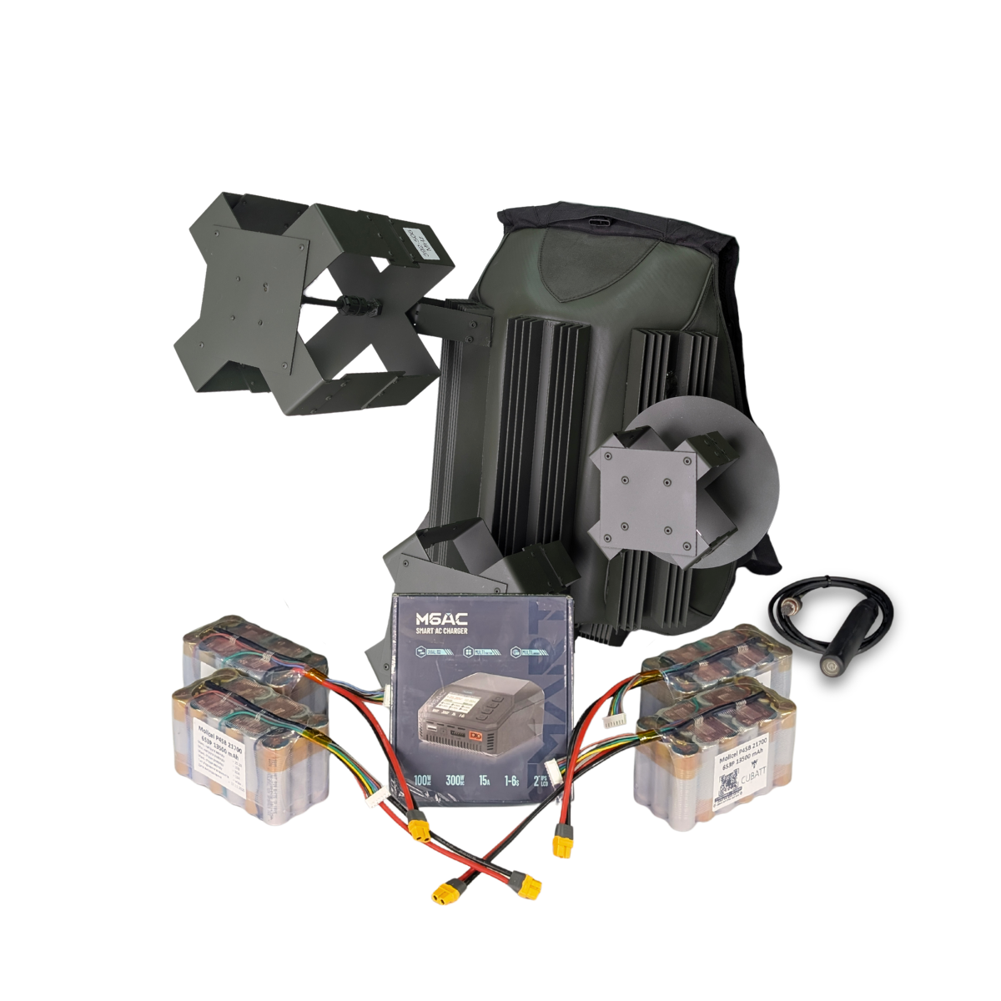 0 |  | Технічні характеристики: Захист від: FPV. Тип застосування: піхотний. Радіус повного подавлення: від 50 м. Діапазони частот подавлення: 392-506 МГц, 507-611 МГц, 719-1025 МГц. Потужність модулів радіозавади: 392-506 (110 Вт)/507-611 (110 Вт)/719-1025 (125 Вт) Тип антени: квадрифілярна-купольна,кругова поляризація. Тип охолодження: пасивне. Тип системи: рюкзакового типу. Час безперервної роботи: від 60 хвилин. Тип акумулятора: 6S3P Ємність батареї: 13.5 А*год. Вага рюкзака: 8.7 кг. Вага всієї системи: 11.5 кг. Дистанційне включення: вивідна кнопка включення. Габарити рюкзака: 58x50x38 см. Споживання: 620 Ват. Напруга: 18-28 вольт.
2 | Черепаха 1 проти FPV на захищених антенах типу "туман" 392-506 MHz + 507-611 MHz + 719-1025 Mhz | 72209.00 | 0 | 0 | 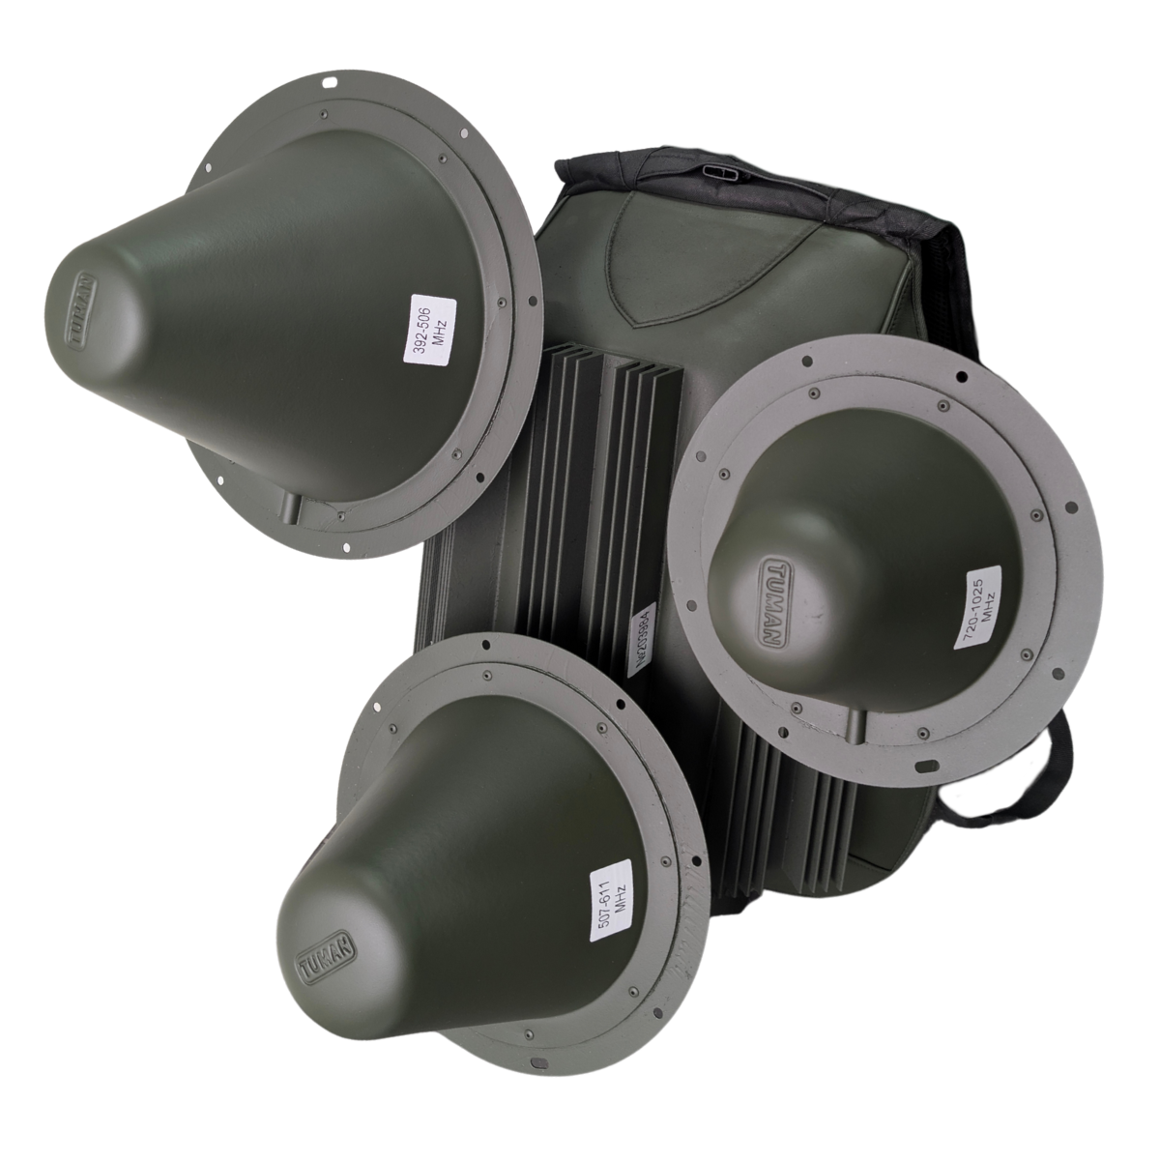
3 | "Засіб радіоелектронної боротьби ЧЕРЕПАХА 2” Модулі: 289-391/ 612-718/2397-2537 В комплектації: Засіб радіоелектронної боротьби Черепаха проти FPV, батарея живлення (2 комплекти), зарядний пристрій для АКБ, вивідна кнопка включення/виключення (довжина кабелю 1.5), Паспорт (формуляр), Настанова щодо експлуатації. | 98722.00 | 0 | 0 | 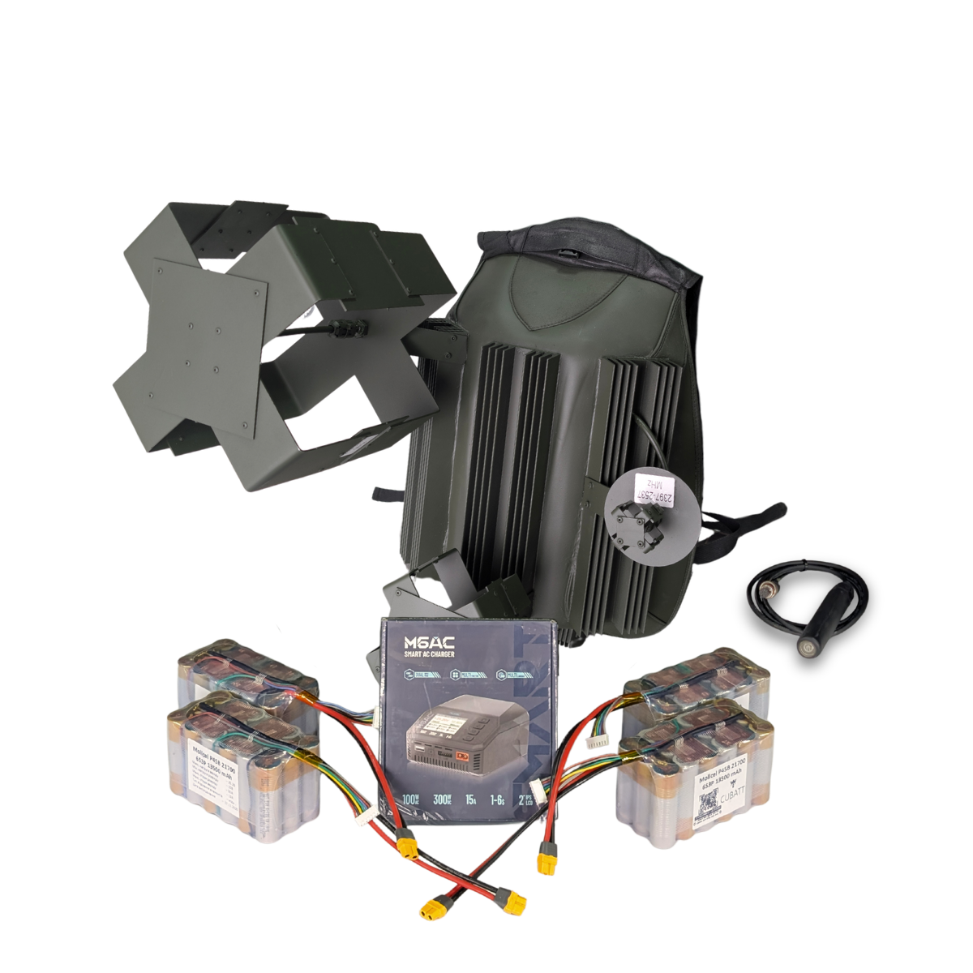 | Технічні характеристики: Захист від: FPV. Тип застосування: піхотний. Радіус повного подавлення: від 50 м. Діапазони частот подавлення: 289-391 МГц, 612-718 МГц, 2397-2537 МГц. Потужність радіозавади: 289-391 (110 Вт)/612-718 (110 Вт)/2397-2537 (80 Вт) Тип антени: квадрифілярна-купольна,кругова поляризація. Тип охолодження: пасивне. Тип системи: рюкзакового типу. Час безперервної роботи: від 60 хвилин. Тип акумулятора: 6S3P Ємність батареї: 13.5 А*год. Вага рюкзака: 8.7 кг. Вага всієї системи: 11.5 кг. Дистанційне включення: вивідна кнопка включення. Габарити рюкзака: 64x55x30 см. Споживання: 470 Ват. Напруга: 18-28 вольт.
4 | "Засіб радіоелектронної боротьби ЧЕРЕПАХА 3” Модулі: 2140-2265/ 2268-2394/2540-2680 В комплектації: Засіб радіоелектронної боротьби Черепаха проти FPV, батарея живлення (2 комплекти), зарядний пристрій для АКБ, вивідна кнопка включення/виключення (довжина кабелю 1.5), Паспорт (формуляр), Настанова щодо експлуатації. | 98722.00 | 0 | 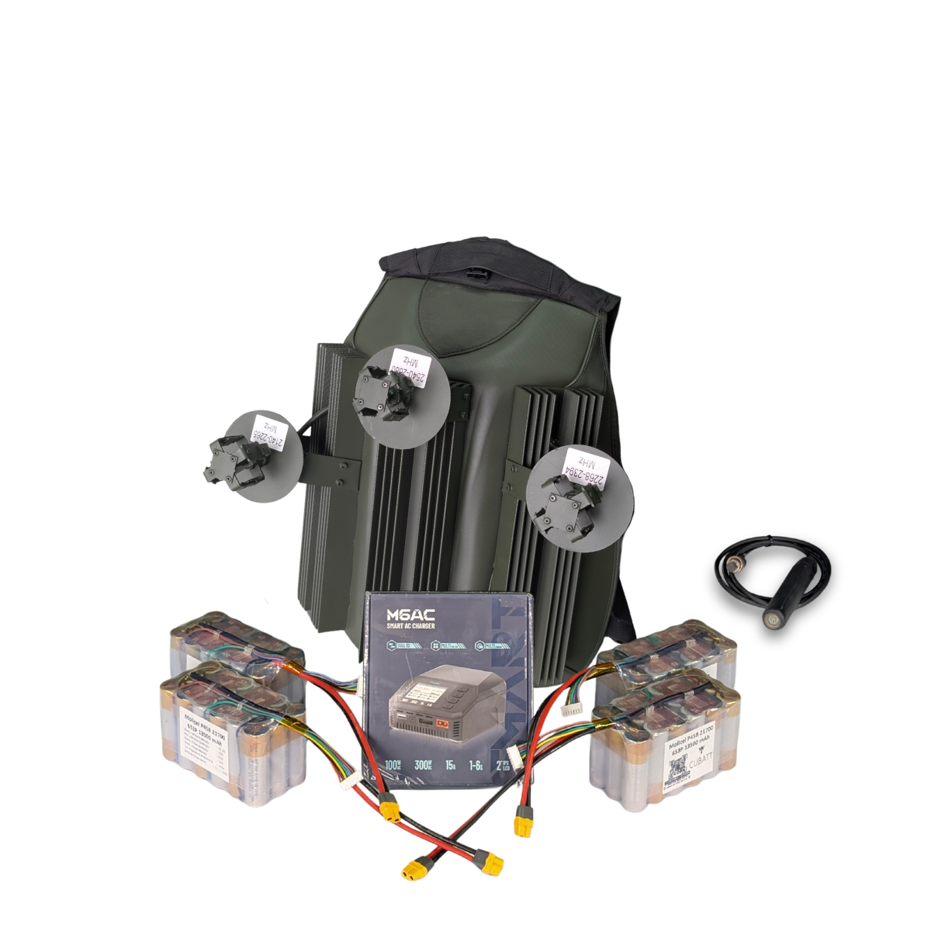 0 |  | Технічні характеристики: Захист від: FPV. Тип застосування: піхотний. Радіус повного подавлення: від 50 м. Діапазони частот подавлення: 2140-2265 МГц, 2268-2394 МГц, 2540-2680 МГц. Потужність радіозавади: 2140-2265 (60 Вт)/2268-2394 (60 Вт)/2540-2680 (60 Вт) Тип антени: квадрифілярна-купольна,кругова поляризація. Тип охолодження: пасивне. Тип системи: рюкзакового типу. Час безперервної роботи: від 60 хвилин. Тип акумулятора: 6S3P Ємність батареї: 13.5 А*год. Вага рюкзака: 7.7 кг. Вага всієї системи: 10.5 кг. Дистанційне включення: вивідна кнопка включення. Габарити рюкзака: 53x42x30 см. Споживання: 470 Ват. Напруга: 18-28 вольт.
5 | Черепаха 6 проти FPV 2100-2300 MHz + 2300-2500 MHz + 2500-2700 MHz З цифровими генераторами частотно-модульованої завади в компл. АКБ 7s5p EVE | 103279.00 | 0 | 0 | 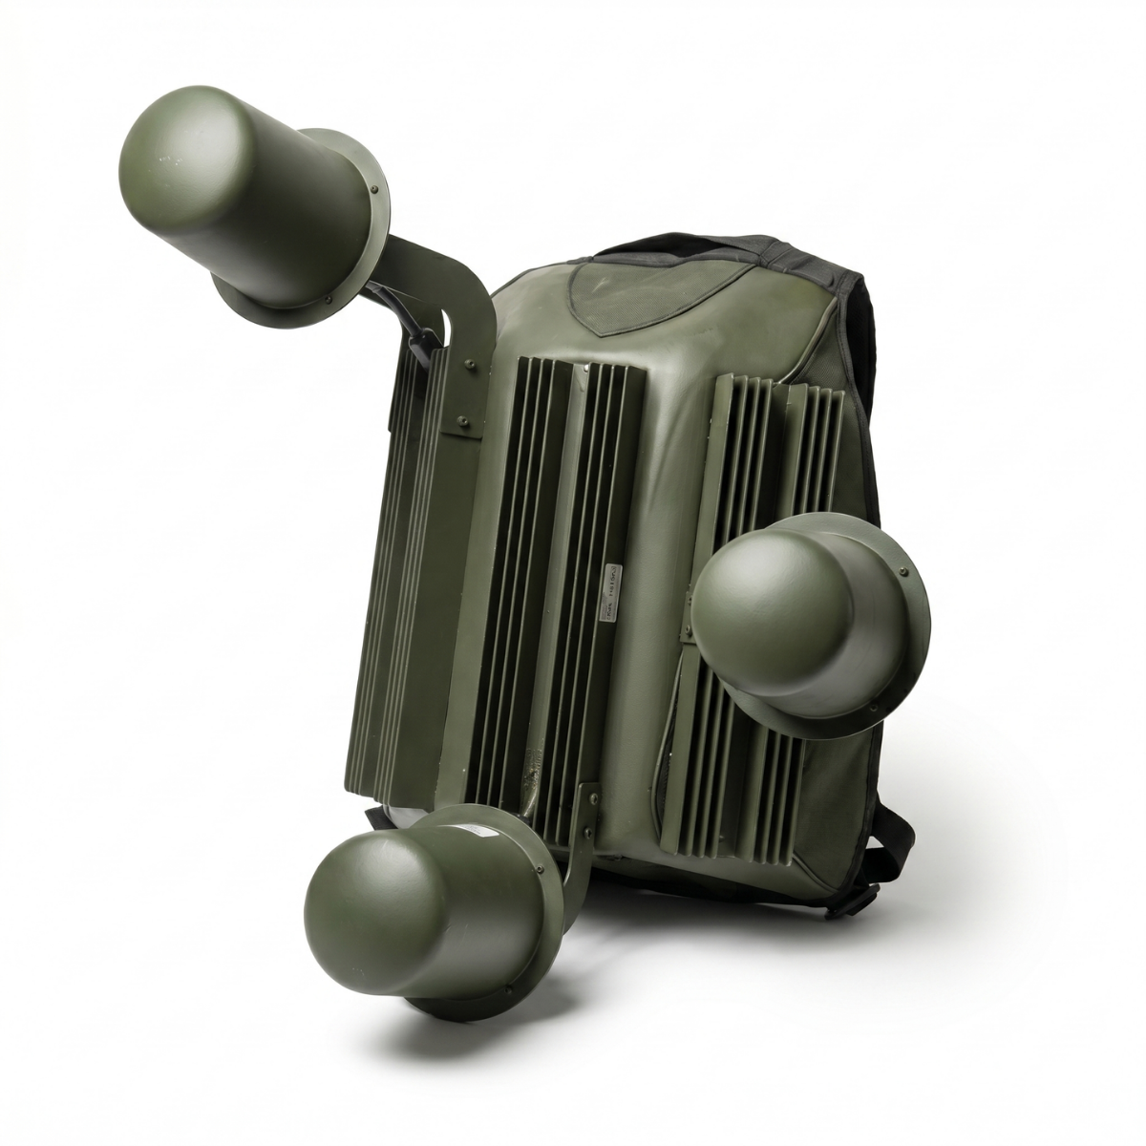
6 | Черепаха 7 проти FPV 290-480 (100В) + 481-700 (100В) + 700-1025 (100В) З цифровими генераторами частотно-модульованої завади в компл. АКБ 7s5p EVE | 100139.00 | 0 | 0 | 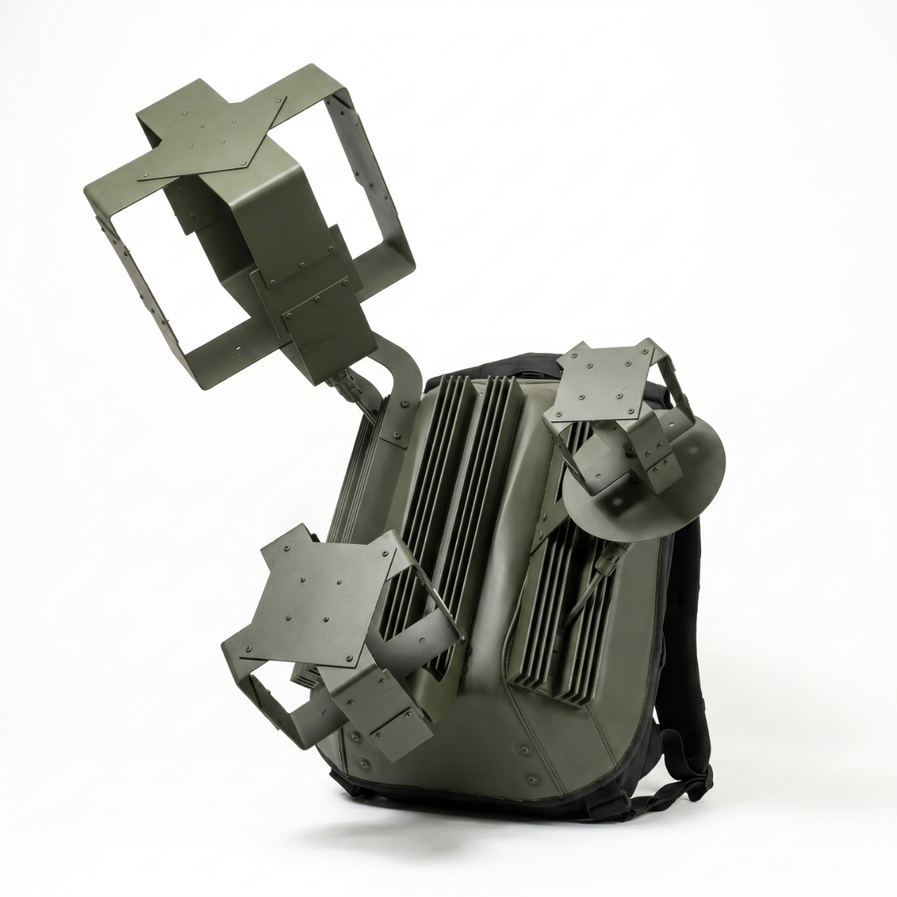
РЕБ Черепаха проти Мавіка та Аутела (рюкзакового типу)
4 | "Засіб радіоелектронної боротьби Черепаха проти DJI MAVICЗ №4" Модулі: 2397-2537/5725-5850 В комплектації: Засіб радіоелектронної боротьби Черепаха проти DJI MAVIC3, батарея живлення (2 комплекти), зарядний пристрій для АКБ, вивідна кнопка включення/виключення (довжина кабелю 1.5), Паспорт (формуляр), Настанова щодо експлуатації. | 88643.00 | 0 | 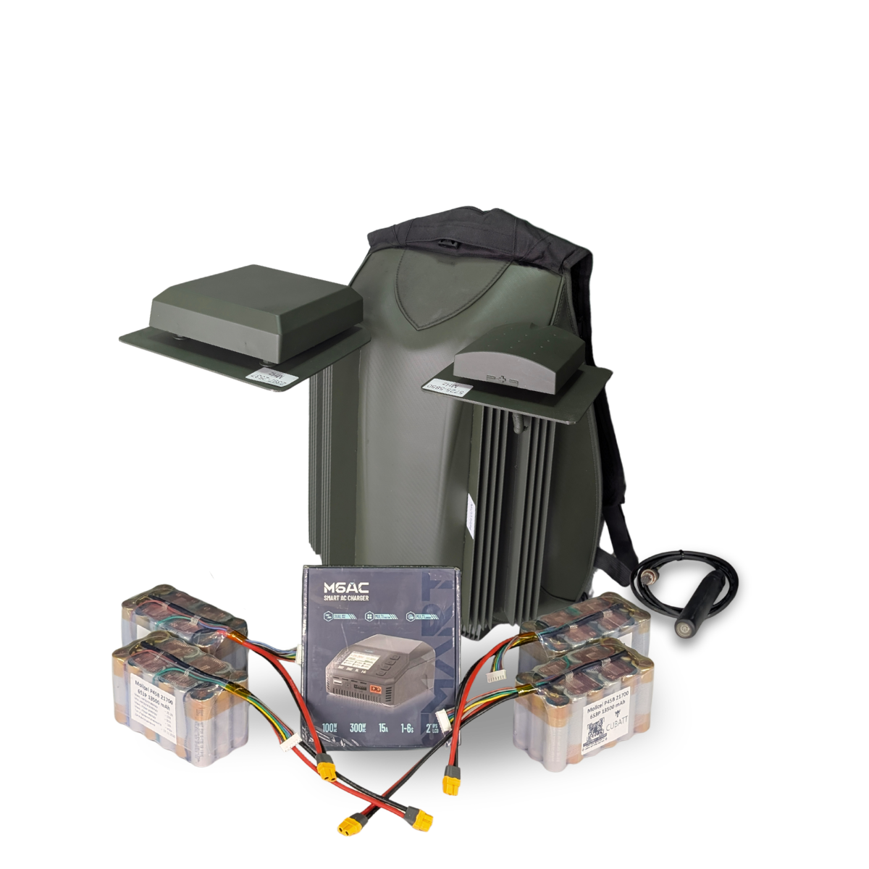 0 |  | Технічні характеристики: Захист від: DJI Mavic Тип застосування: піхотний Відстань подавлення проти DJI Mavic: від 200м (залежить від відстані до оператора). Потужність модуля радіозавади: 40-90 Ват Напрямлений захист: секторна патч-антена, лінійна поляризація Охолодження: пасивне-радіаторне Автономне живлення: АКБ в комплекті. Тип системи: рюкзак Час безперервної роботи: до 40 хв. В залежності від температурних умов. Час безперервної роботи може бути збільшений кратно до кількості під’єднаних АКБ Вага та тип АКБ: 6S3P LiOn Ємність АКБ: 13.5 А*год Споживання: 308 Ват Габарити пристрою: Вага пристрою – 7 кг без АКБ Напруга: 12-28 Вольт Частотний діапазон та потужність кожного модуля: [ 2397-2537 ] – 60 Вт [ 5725-5850 ] – 45 Вт
5 | "Засіб радіоелектронної боротьби Черепаха проти DJI MAVICЗ №5" Модулі: 2397-2537/5150-5350/5725-5850 В комплектації: Засіб радіоелектронної боротьби Черепаха проти DJI MAVIC3, батарея живлення (2 комплекти), зарядний пристрій для АКБ, вивідна кнопка включення/виключення (довжина кабелю 1.5), Паспорт (формуляр), Настанова щодо експлуатації. | 115745.00 | 0 | 0 | 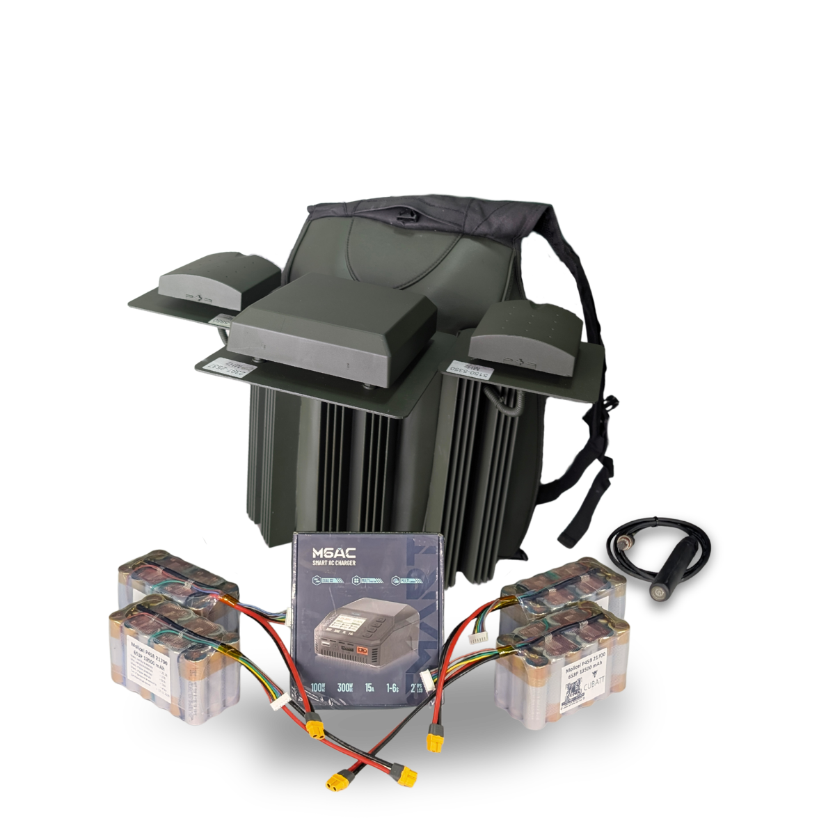 | Технічні характеристики: Захист від: DJI Mavic Тип застосування: піхотний Відстань подавлення проти DJI Mavic: від 200м (залежить від відстані до оператора) Потужність модуля радіозавади: 40-90 Ват в діапазоні 80-110 МГц Напрямлений захист: секторна патч-антена, лінійна поляризація Охолодження: пасивне-радіаторне Автономне живлення: АКБ в комплекті Тип системи: рюкзак Час безперервної роботи: до 40 хв. В залежності від температурних умов. Час безперервної роботи може бути збільшений кратно до кількості під’єднаних АКБ Вага та тип АКБ: 1.4 кг, 6S3P LiOn Ємність АКБ: 13.5 А*год Споживання: 462 Ват Габарити пристрою: Вага пристрою – 8 кг без АКБ Напруга: 12-28 Вольт Частотний діапазон та потужність кожного модуля: [ 2397-2537 ] – 80 Вт [ 5150-5350 ] – 45 Вт [ 5725-5850 ] – 45 Вт
6 | Черепаха 8 проти DJI Mavic та FPV 2100-2400 (100В) + 2400-2700 (100В) + 5130-5350 + 5705-5870 в компл. 2 FPV АКБ | 120348.00 | 0 | 0 | 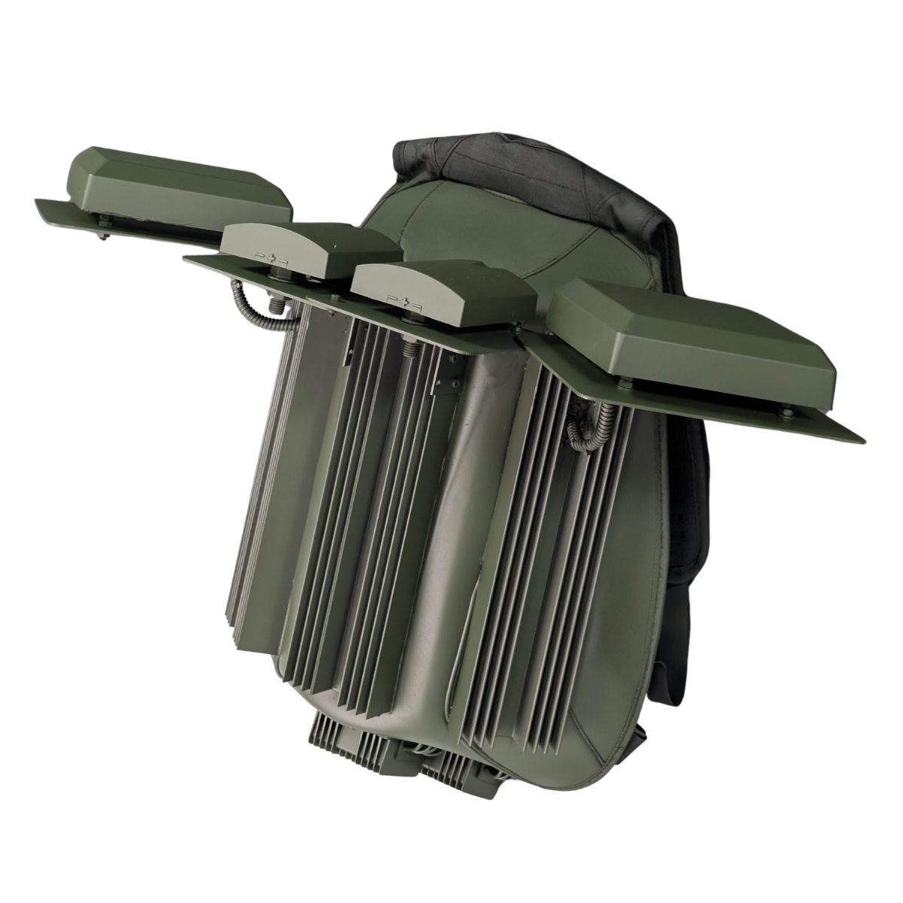
Додатково до РЕБ "ЧЕРЕПАХА"
8 | "Анти-РЕБ" Пончо з тканини Фарадея | 5303.00 | 0 | 0
9 | "Анти-РЕБ" Плащ з тканини Фарадея | 10392.00 | 0 | 0
1 | Компактний зарядний пристрій для акумуляторів | 3428.00 | 0 | 0
РАЗОМ ДО ОПЛАТИ ЗА РЕБ "ЧЕРЕПАХА" |  |  |  |  | 0

РЕБ ручний на ПАТЧ антенах
1 | РЕБ "Бориспіль" проти FPV 720-1025 MHz 100W | 32142.00 | 0 | 0 | 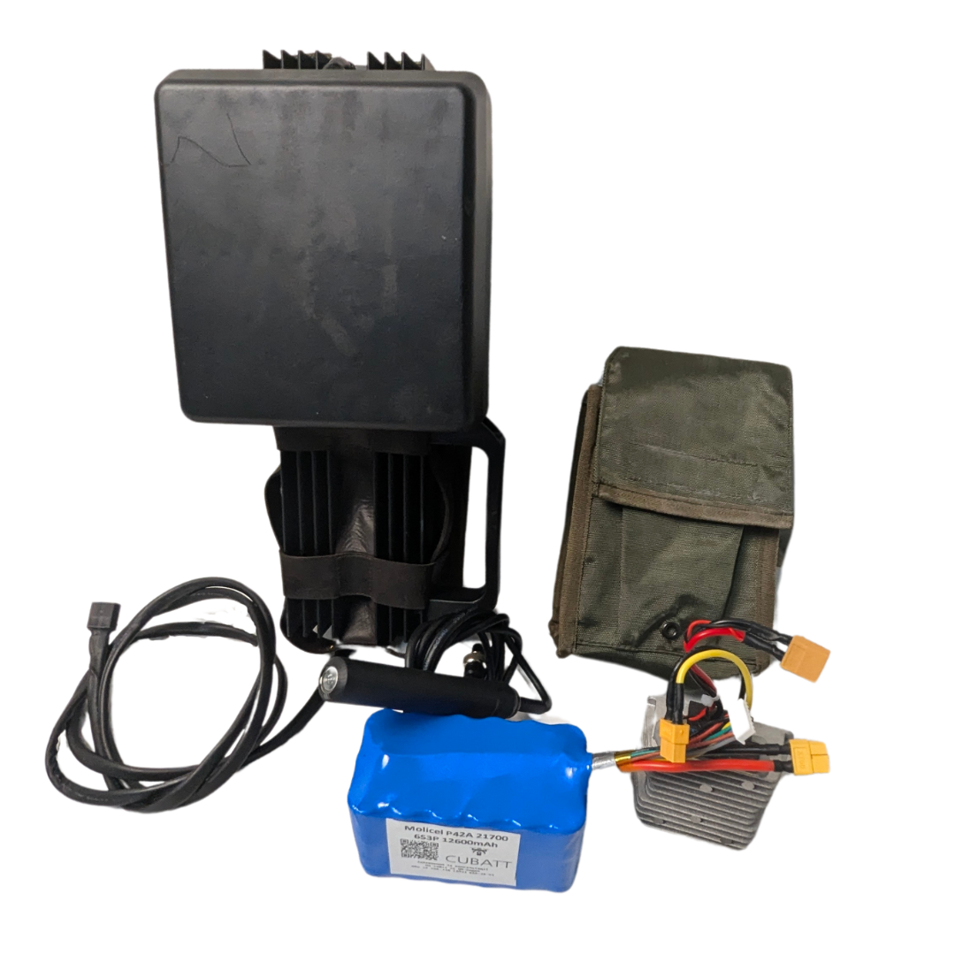 | Тактико Технічні Характеристики: "Бориспіль" проти FPV Захист від: FPV дронів Тип застосування: піхотне Відстань повного подавлення: від 50м Діапазони частот подавлення: 720-1025 МГц Потужність радіозавади: 100W в діапазоні Тип антени: секторна,лінійна поляризація. Тип охолодження: пасивне Тип системи: ручна (антидронова рушниця) Час безперервної роботи: 50 хв Вага та тип акумулятора: 6S3P, 1.3 кг Ємність батареї: 12.6 А*год Вага пристрою: 2 кг Вага всієї системи з АКБ: 3.3 кг Дистанційне включення: ні Габарити установки: 32x10x10 см Можливість заживити від автомобіля АКБ: ні Споживання: 308 Ват/год Напруга: 10-28 вольт Комплектація: РЕБ з антеною , АКБ 6S3P, підсумок Примітки: зарядний пристрій до АКБ 6S3P купується додатково
 | РЕБ “Ловець Міні” проти Dji Mavic 2370-2525 МГц (50W) + 5705-5870 МГц (45W) | 55255.00 | 0 | 0 | 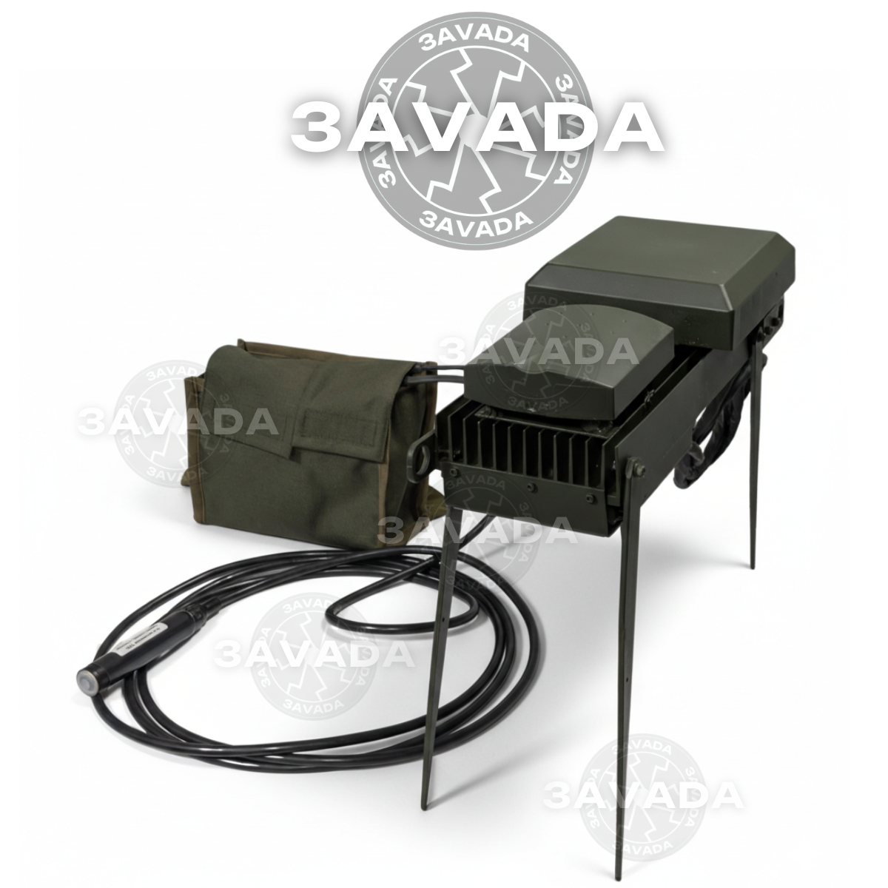
2 | "Засіб радіоелектронної боротьби Ловець Мавіків" Модулі: 1560-1607/2397-2537/5725-5850 в комплектації: Засіб радіоелектронної боротьби Ловець Мавіків проти DJI Mavic3, Батарея живлення (2 комплекти), Іскрогасник, Зарядний пристрій для АКБ, Перетворювач DC 18 В на 29.4 В (3 шт.), Підсумок під АКБ та перетворювачі DC, Ремінь, Паспорт-формуляр, Настанова щодо експлуатації | 104199.00 | 0 | 0 | 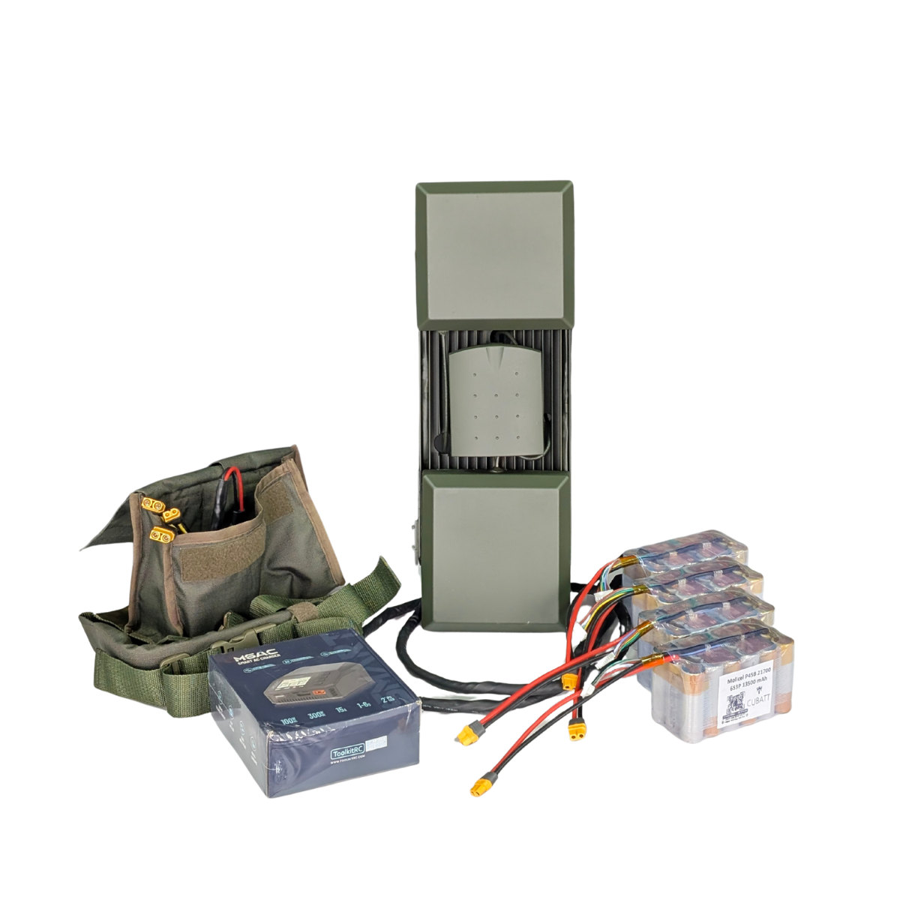 | Технічні характеристики: Захист від: DJI Mavic Тип застосування: піхотний-ручний Відстань подавлення проти DJI Mavic: від 200 м (залежить від відстані до оператора). Загальна потужність пристрою: 200Вт. (1.5ГГц – 60Вт, 2.4 ГГц – 100Вт, 5.8ГГц – 45Вт) Напрямлений захист: секторна патч-антена, лінійна поляризація Охолодження: пасивне-радіаторне Автономне живлення: АКБ в комплекті. Тип системи: анти-дронова рушниця Час безперервної роботи: до 20 хв. В залежності від температурних умов. Вага та тип АКБ: 1.4 кг, 6S3P LiOn Ємність АКБ: 13.5 А*год Споживання: 560 ват/год Габарити пристрою: 50,5 х 15,5 х 17 см Вага пристрою – 3.8 кг без АКБ Напруга: 12-28 Вольт
3 | РЕБ “Ловець” проти Dji Mavic 2370-2525 МГц (100W верт. пол.) + 2370-2525 МГц (100W гориз. пол.) + 5705-5870 МГц (45W) | 79534.00 | 0 | 0 | 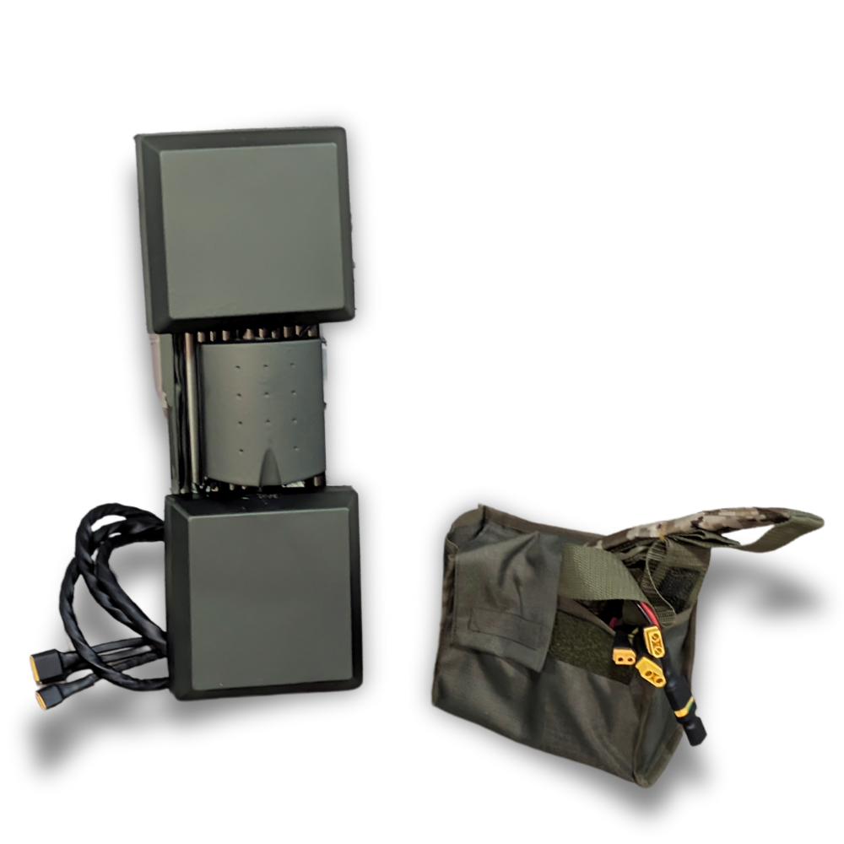 | Тактико Технічні Характеристики: РЕБ “Ловець”, "Ловець v.2.0" проти Dji Mavic Захист від: Dji Mavic Тип застосування: піхотний, ручний Відстань повного подавлення: від 1000м Діапазони частот подавлення: 2370-2525 МГц, 2100-2700 МГц, 5705-5870 МГц Потужність радіозавади: 100Вт (2.4ГГц), 100Вт (2100-2400), 100Вт (2400-2700), 45Вт (5.8ГГц). Тип антени: секторна,лінійна поляризація Тип охолодження: пасивне Тип системи: ручний, направленої дії Час безперервної роботи: до 20 хвилин (Акумулятора вистачає до 30хв) Вага та тип акумулятора: 6S3P, 1.3 кг Ємність батареї: 13.5 А*год Вага всієї системи з АКБ: 5,1 кг Дистанційне включення: - Габарити установки: 480х160х200мм Можливість заживити від автомобіля АКБ: ні Споживання: 660 Ват Напруга: 18-29.4 Вольт Комплектація: РЕБ з антенами , АКБ 6S3P, підсумок та ремінь Примітки: зарядний пристрій до АКБ 6S3P купується додатково
4 | РЕБ “Ловець v.2.0” проти Dji Mavic 2100 - 2700 МГц (200W) + 5705-5870 МГц (45W) | 79534.00 | 0 | 0
5 | РЕБ “Ловець v.3.0” проти Dji Mavic 2370-2525 МГц (100W верт. пол.) + 2370-2525 МГц (100W гориз. пол.) + 5705-5870 МГц (100W) (+1 додатковий АКБ 6S3P) | 111976.00 | 0 | 0 | 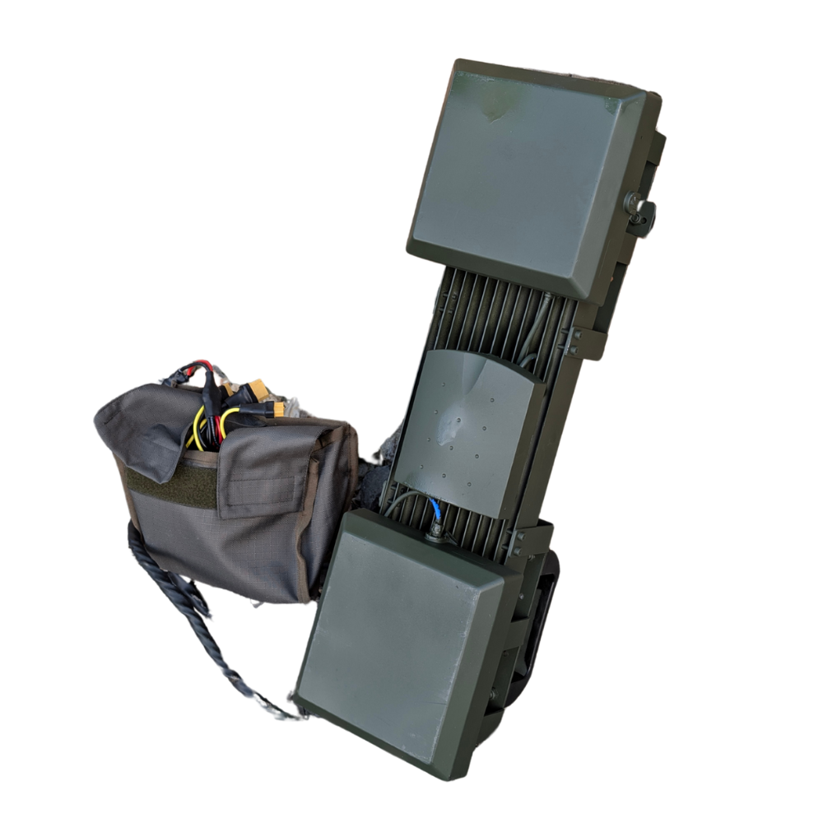 | Тактико Технічні Характеристики: РЕБ “Ловець v.3.0” проти Dji Mavic Захист від: Dji Mavic Тип застосування: піхотний, ручний Відстань повного подавлення: від 1000м Діапазони частот подавлення: 2370-2525 МГц, 5705-5870 МГц Потужність радіозавади: 100Вт (2.4ГГц), 100Вт (2.4ГГц), 100Вт (5.8ГГц). Тип антени: секторна,лінійна поляризація Тип охолодження: пасивне Тип системи: ручний, направленої дії Час безперервної роботи: до 20 хвилин (Акумулятора вистачає до 30хв) Вага та тип акумулятора: 6S3P, 1.3 кг Ємність батареї: 13.5 А*год Вага всієї системи з АКБ: 5,1 кг Дистанційне включення: - Габарити установки: 560х160х165мм Можливість заживити від автомобіля АКБ: ні Споживання: 780 Ват Напруга: 18-29.4 Вольт Комплектація: РЕБ з антенами , АКБ 6S3P, підсумок та ремінь Примітки: зарядний пристрій до АКБ 6S3P купується додатково
РАЗОМ ДО ОПЛАТИ ЗА РЕБ "БОРИСПІЛЬ"/"HUNTER" |  |  |  |  | 0

РЕБ модульний Писець на техніку/окопний
1 | Модуль 289-391 110W | 18000.00 | 0 | 0
2 | Модуль 392-470 110W | 18000.00 | 0 | 0
3 | Модуль 471-550 110W | 18000.00 | 0 | 0
4 | Модуль 551-718 110W * | 18000.00 | 0 | 0
5 | Модуль 719-828 110W | 18000.00 | 0 | 0
6 | Модуль 829-938 110W | 18000.00 | 0 | 0
7 | Модуль 939-1050 110W | 18000.00 | 0 | 0
8 | Модуль 1560-1605 80W (стандартний 1.5 GPS) | 18000.00 | 0 | 0
9 | Модуль 2370-2525 80W (Стандартний 2,4) | 18000.00 | 0 | 0
10 | Модулі 3000-4000 70W | 34600.00 | 0 | 0
11 | Модуль 4000-4900 80W | ??? | 0
12 | Модуль 5130-5350 45W | 29571.00 | 0 | 0
13 | Модуль 5705-5870 45W | 29571.00 | 0 | 0
130w
31 | Модуль 140-288 130W | 26760.00 | 0 | 0
32 | Модуль 289-391 130W | 26760.00 | 0 | 0
33 | Модуль 392-470 130W | 26760.00 | 0 | 0
34 | Модуль 471-550 130W | 26760.00 | 0 | 0
Потужність. За необхідності більш ефективного подавлення
35 | Модуль 551-630 130W | 26760.00 | 0 | 0
36 | Модуль 631-720 130W | 26760.00 | 0 | 0
37 | Модуль 721-820 130W | 26760.00 | 0 | 0
38 | Модуль 821-900 130W | 26760.00 | 0 | 0
39 | Модуль 901-970 130W | 26760.00 | 0 | 0
40 | Модуль 970-1050 130W | 26760.00 | 0 | 0
Баланс
41 | Модуль 551-718 130W * | 26760.00 | 0 | 0
42 | Модуль 719-880 130W | 26760.00 | 0 | 0
43 | Модуль 880-970 130W | 26760.00 | 0 | 0
44 | Модуль 970-1050 130W | 26760.00 | 0 | 0
Менші габарити
45 | Модуль 551-718 130W * | 26760.00 | 0 | 0
46 | Модуль 719-880 130W | 26760.00 | 0 | 0
47 | Модуль 881-1050 130W | 26760.00 | 0 | 0
Ще менші габарити. Не рекомендовано
48 | Модуль 551-718 130W * | 26760.00 | 0 | 0
49 | Модуль 720-1025 130W | 24571.00 | 0 | 0
50 | Модуль 1050-1264 130W | 26760.00 | 0 | 0
51 | Модуль 1264-1478 130W | 26760.00 | 0 | 0
52 | Модуль 1478-1692 130W | 26760.00 | 0 | 0
53 | Модуль 1693-1900 130W | 26760.00 | 0 | 0
54 | Модуль 1900-2100 130W | 26760.00 | 0 | 0
55 | Модуль 2100-2300 130W | 26760.00 | 0 | 0
56 | Модуль 2300-2500 130W | 26760.00 | 0 | 0
57 | Модуль 2500-2700 130W | 26760.00 | 0 | 0
58 | Модуль 2700-2900 130W | 26760.00 | 0 | 0
59 | Модуль 2900-3100 130W | 26760.00 | 0 | 0
60 | Модуль 2.4 + 5.8 ГГц 80+45W 2370-2525 МГц (80W) + 5705-5870 МГц (45W) | 43953.00 | 0 | 0
180w
61 | Модуль 140-288 180W | 37674.00 | 0 | 0
62 | Модуль 289-391 180W | 37674.00 | 0 | 0
63 | Модуль 392-470 180W | 37674.00 | 0 | 0
64 | Модуль 471-550 180W | 37674.00 | 0 | 0
65 | Модуль 551-718 180W | 37674.00 | 0 | 0
66 | Модуль 719-880 180W | 37674.00 | 0 | 0
67 | Модуль 881-970 180W | 37674.00 | 0 | 0
68 | Модуль 971-1050 180W | 37674.00 | 0 | 0
69 | Модуль 881-1050 180W | 37674.00 | 0 | 0
70 | Модуль 140-300 180W | 37674.00 | 0 | 0
71 | Модуль 300-500 180W | 37674.00 | 0 | 0
72 | Модуль 500-700 180W | 37674.00 | 0 | 0
73 | Модуль 700-1025 180W | 37674.00 | 0 | 0
74 | Модуль 1693-1900 180W | 37674.00 | 0 | 0
75 | Модуль 1900-2100 180W | 37674.00 | 0 | 0
76 | Модуль 2100-2300 180W | 37674.00 | 0 | 0
77 | Модуль 2300-2500 180W | 37674.00 | 0 | 0
78 | Модуль 2500-2700 180W | 37674.00 | 0 | 0
79 | Модуль 2100-2400 180W | 37674.00 | 0 | 0
80 | Модуль 2400-2700 180W | 37674.00 | 0 | 0
81 | Модуль 2700-2900 180W | 37674.00 | 0 | 0
МОДУЛІ ПРОТИ MESH-МОДЕМІВ
82 | Модуль 500-700 (130 W) | 26760.00 | 0 | 0
83 | Модуль 1300-1500 (130 W) | 26760.00 | 0 | 0
84 | Модуль 1700-1900 (130 W) | 26760.00 | 0 | 0
85 | Модуль 1900-2100 (130 W) | 26760.00 | 0 | 0
86 | Модуль 2200-2400 (130 W) | 26760.00 | 0 | 0
87 | Модуль 2400-2600 (130 W) | 26760.00 | 0 | 0
88 | Модуль 2700-2900 (130 W) | 26760.00 | 0 | 0
89 | Модуль 3200-3400 (70 W) | 34600.00 | 0 | 0
КОМПЛЕКТУЮЧІ
90 | Планка зєднання | 374.00 | 0 | 0
91 | Екзоскелет | 7900.00 | 0 | 0
92 | Кріплення для РЕБ(болтове) | 1607.00 | 0 | 0
93 | Фіксатор антени | 282.00 | 0 | 0
94 | АКБ 1680Wh + Кабель живлення 4м + Вивідна кнопка | 24069.00 | 0 | 0
95 | Зарядний пристрій для АКБ від 220В, 24V 60A | 9200.00 | 0 | 0 | Характеристики: 24V, 60A. 1 година до повного заряду АКБ 1680Wh
96 | Комплект чохлів на екзоскелет | 2890.00 | 0 | 0
97 | ЦИФРОВИЙ ГЕНЕРАТОР ЧАСТОТНО-МОДУЛЬОВАНОЇ ЗАВАДИ | 3000.00 | 0 | 0
98 | Програматор | 3000.00 | 0 | 0

АНТЕНИ
1 | Антена Патч 2,4 | 1543.00 | 0 | 0 |  | Тактико технічні характеристики: Патч-антени Діапазони: 2.4, 5.2, 5.8 ГГц Тип дії: напрямленої дії Направленість: секторна діаграма напрямленості з розгорткою 55-65 градусів Роз’єм: N-тип, SMA
2 | Антена Патч 5,2 | 2505.00 | 0 | 0
3 | Антена Патч 5,8 | 2505.00 | 0 | 0
4 | Антена КВАДРИФІЛЯР 136-207Мгц + підставка | 11313.00 | 0 | 0 | 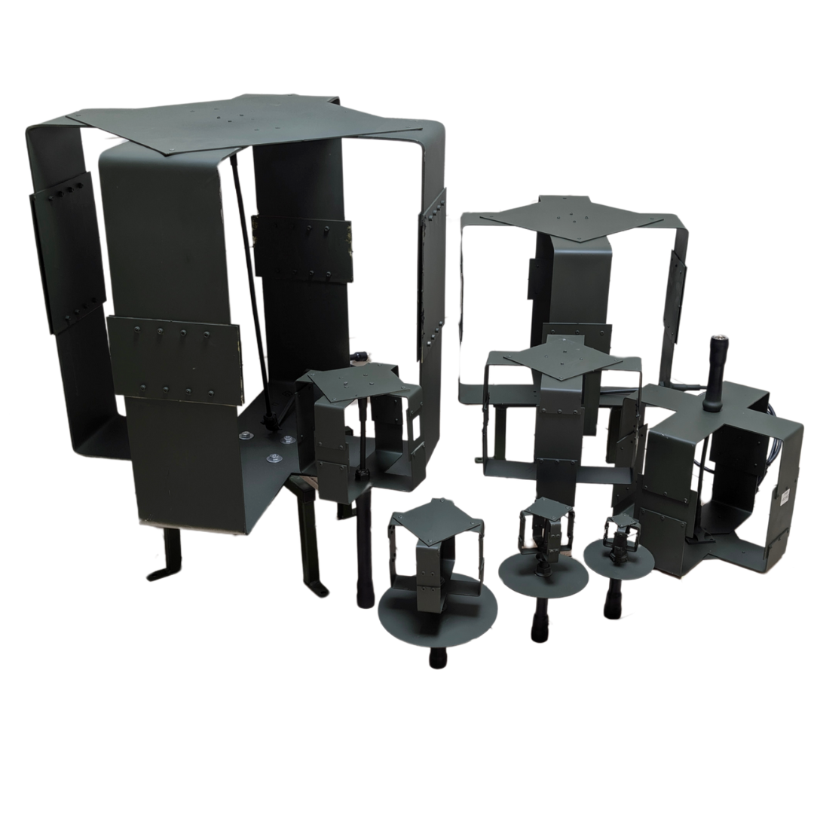
5 | Антена КВАДРИФІЛЯР 140-288Мгц ≤ 300W + підставка | 7911.00 | 0 | 0
6 | Антена КВАДРИФІЛЯР 210-288Мгц ≤ 300W + підставка | 4113.00 | 0 | 0
7 | Антена КВАДРИФІЛЯР 289-391Мгц ≤ 300W | 2442.00 | 0 | 0
8 | Антена КВАДРИФІЛЯР 392-470Мгц ≤ 300W | 1928.00 | 0 | 0
9 | Антена КВАДРИФІЛЯР 471-550Мгц ≤ 300W | 1928.00 | 0 | 0
10 | Антена КВАДРИФІЛЯР 551-718Мгц ≤ 200W | 1543.00 | 0 | 0
11 | Антена КВАДРИФІЛЯР 719-828Мгц ≤ 200W | 1543.00 | 0 | 0
12 | Антена КВАДРИФІЛЯР 829-938Мгц ≤ 200W | 1543.00 | 0 | 0
13 | Антена КВАДРИФІЛЯР 939-1050Мгц ≤ 200W | 1543.00 | 0 | 0
14 | Антена КВАДРИФІЛЯР 1051-1264Мгц ≤ 200W | 1543.00 | 0 | 0 | Тактико технічні характеристики: Квадрифілярні-антени Діапазони: 136-2900 МГц Тип дії: купольний Направленість: всенаправлена Антена типу: МАХОN Роз’єм: N-тип, SMA
15 | Антена КВАДРИФІЛЯР 1264-1478Мгц ≤ 200W | 1543.00 | 0 | 0
16 | Антена КВАДРИФІЛЯР 1478-1692Мгц ≤ 200W | 1543.00 | 0 | 0
17 | Антена КВАДРИФІЛЯР 1693-1900Мгц ≤ 200W | 1543.00 | 0 | 0
18 | Антена КВАДРИФІЛЯР 1900-2100Мгц ≤ 200W | 1413.00 | 0 | 0
19 | Антена КВАДРИФІЛЯР 2100-2300Мгц ≤ 200W | 1413.00 | 0 | 0
20 | Антена КВАДРИФІЛЯР 2300-2500Мгц ≤ 200W | 1413.00 | 0 | 0
21 | Антена КВАДРИФІЛЯР 2500-2700Мгц ≤ 200W | 1413.00 | 0 | 0
22 | Антена КВАДРИФІЛЯР 2700-2900Мгц ≤ 200W | 1413.00 | 0 | 0
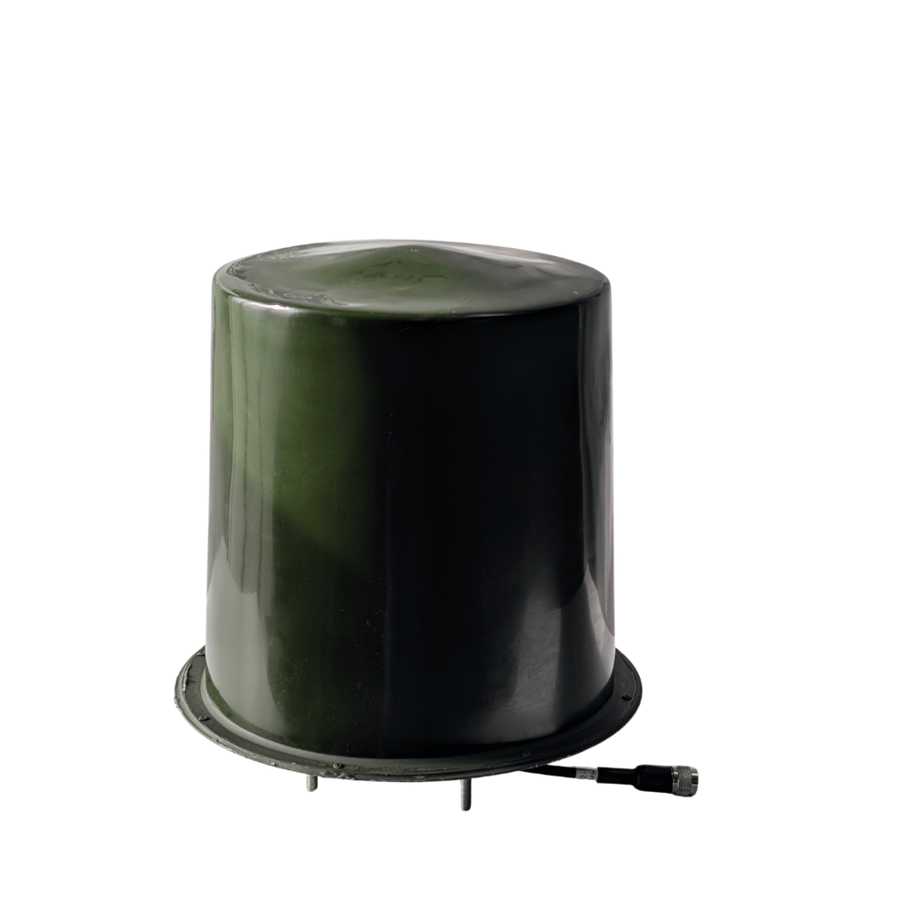
АНТЕНИ З КОВПАКАМИ
1 | Антена КВАДРИФІЛЯР 289-391Мгц ≤ 300W | 5964.00 | 0 | 0 | 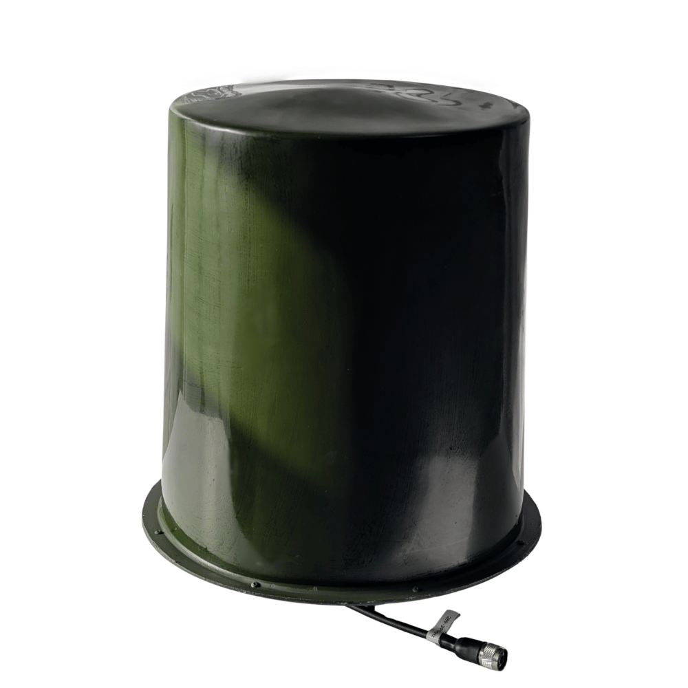 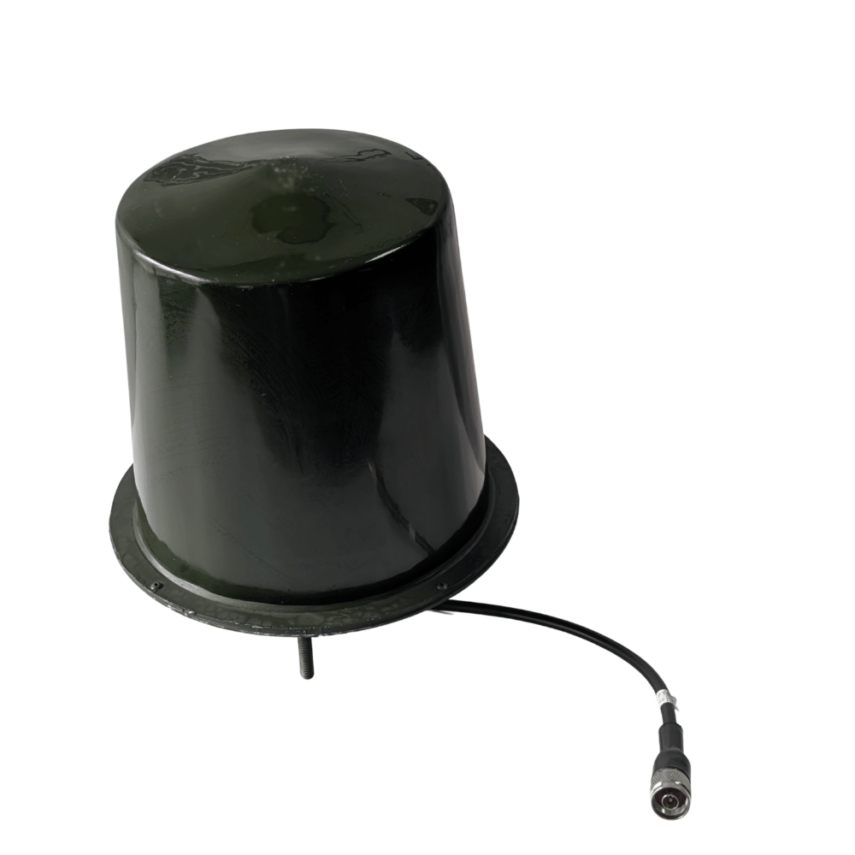 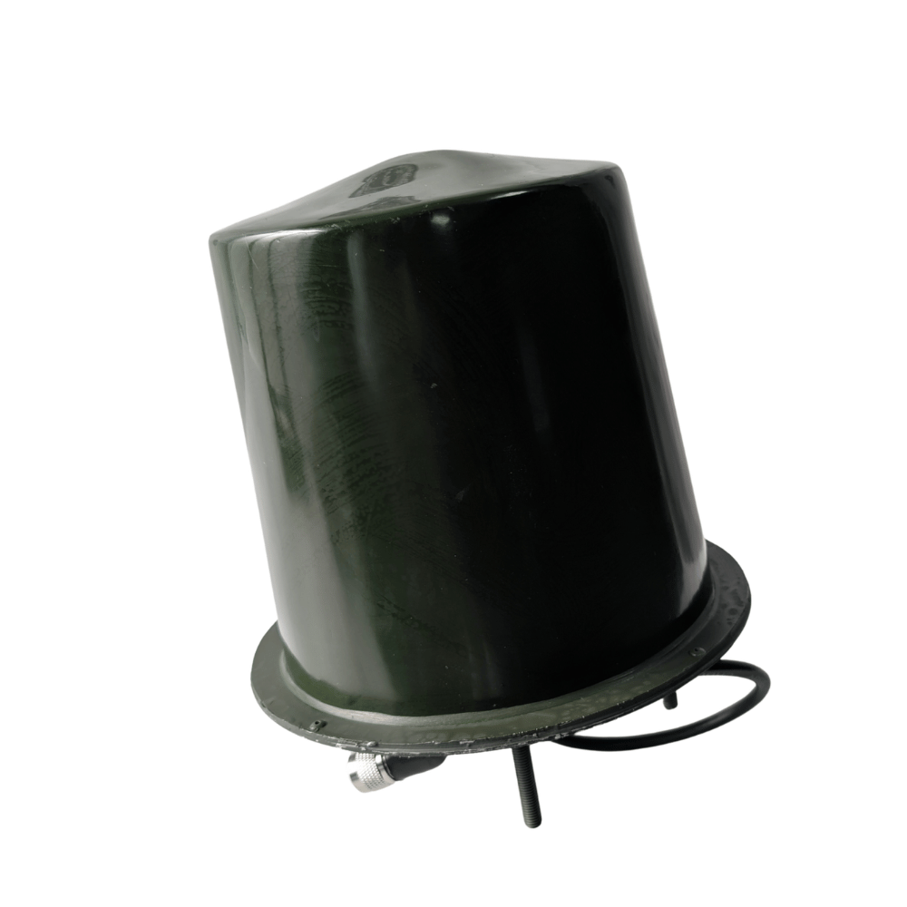 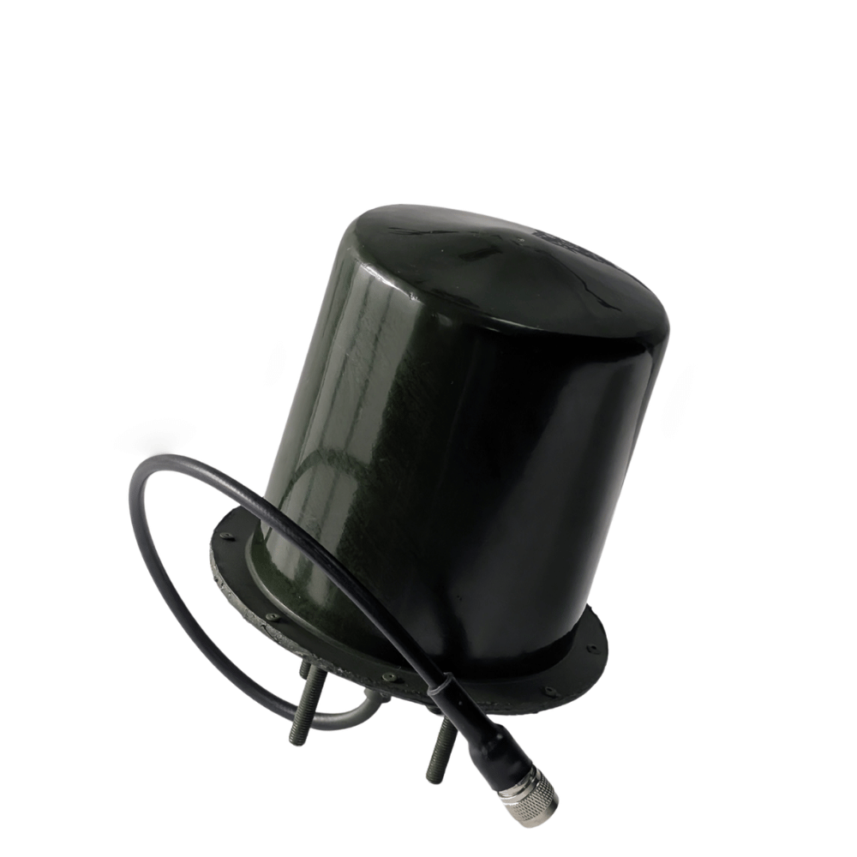 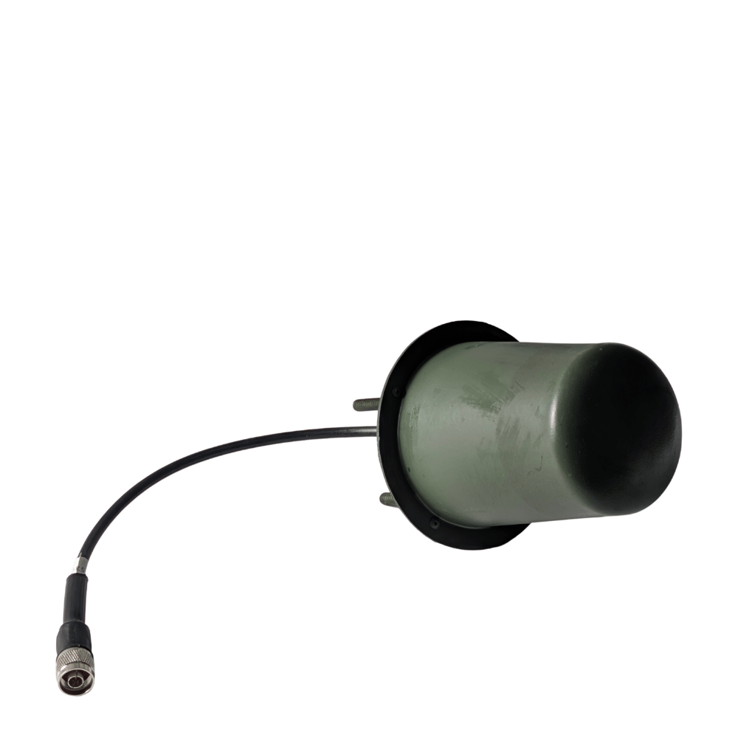
2 | Антена КВАДРИФІЛЯР 392-470Мгц ≤ 300W | 5462.00 | 0 | 0
3 | Антена КВАДРИФІЛЯР 471-550Мгц ≤ 300W | 4394.00 | 0 | 0
4 | Антена КВАДРИФІЛЯР 551-718Мгц ≤ 200W | 3892.00 | 0 | 0
5 | Антена КВАДРИФІЛЯР 719-828Мгц ≤ 200W | 3264.00 | 0 | 0
6 | Антена КВАДРИФІЛЯР 829-938Мгц ≤ 200W | 3264.00 | 0 | 0
7 | Антена КВАДРИФІЛЯР 939-1050Мгц ≤ 200W | 3264.00 | 0 | 0
8 | Антена КВАДРИФІЛЯР 1051-1264Мгц ≤ 200W | 3075.00 | 0 | 0
9 | Антена КВАДРИФІЛЯР 1264-1478Мгц ≤ 200W | 3075.00 | 0 | 0 | Тактико технічні характеристики: Квадрифілярні-антени Діапазони: 350-950 МГц, 1100-1500 МГц, 2000-2700 МГц Тип дії: купольний Направленість: кругова діаграма направленості Антена типу: МАХОN Роз’єм: N-тип, SMA
10 | Антена КВАДРИФІЛЯР 1478-1692Мгц ≤ 200W | 3075.00 | 0 | 0
14 | Антена КВАДРИФІЛЯР 1693-1900Мгц ≤ 200W | 3075.00 | 0 | 0
15 | Антена КВАДРИФІЛЯР 1900-2100Мгц ≤ 200W | 3075.00 | 0 | 0
16 | Антена КВАДРИФІЛЯР 2100-2300Мгц ≤ 200W | 2950.00 | 0 | 0
17 | Антена КВАДРИФІЛЯР 2300-2500Мгц ≤ 200W | 2950.00 | 0 | 0
18 | Антена КВАДРИФІЛЯР 2500-2700Мгц ≤ 200W | 2950.00 | 0 | 0
19 | Антена КВАДРИФІЛЯР 2700-2900Мгц ≤ 200W | 2950.00 | 0 | 0
АНТЕНИ НА МАГНІТАХ
1 | Антена КВАДРИФІЛЯР 140-288Мгц ≤ 300W + підставка | 9351.00 | 0 | 0 | 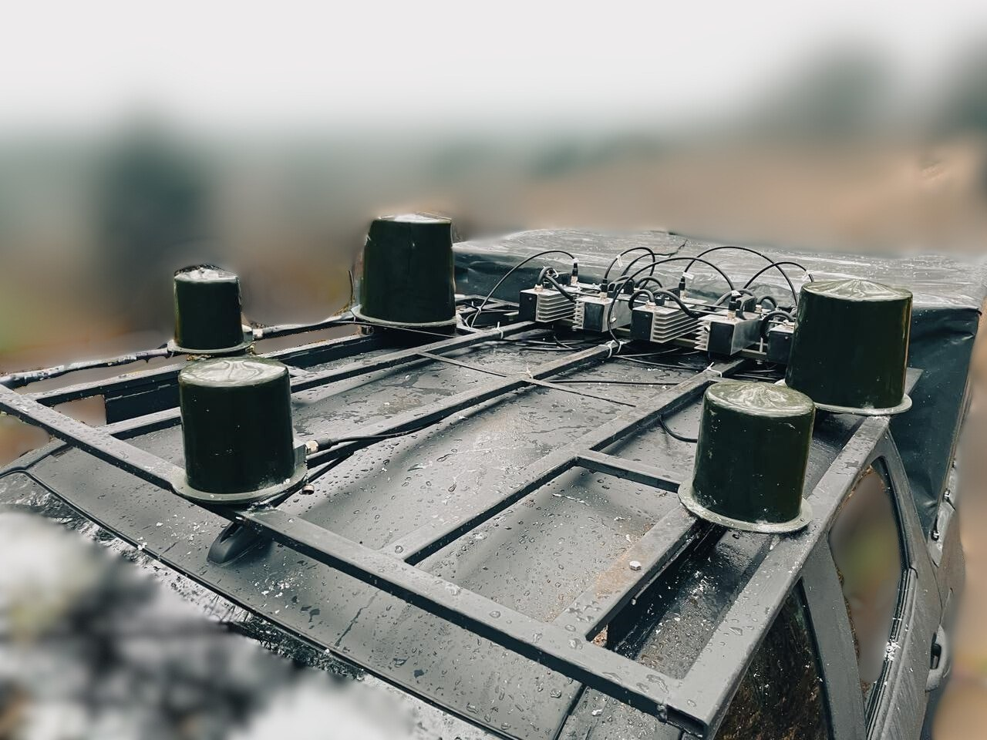
2 | Антена КВАДРИФІЛЯР 210-288Мгц ≤ 300W + підставка | 5553.00 | 0 | 0
3 | Антена КВАДРИФІЛЯР 289-391Мгц ≤ 300W | 7044.00 | 0 | 0
4 | Антена КВАДРИФІЛЯР 392-470Мгц ≤ 300W | 6542.00 | 0 | 0
5 | Антена КВАДРИФІЛЯР 471-550Мгц ≤ 300W | 5474.00 | 0 | 0
6 | Антена КВАДРИФІЛЯР 551-718Мгц ≤ 200W | 4972.00 | 0 | 0
7 | Антена КВАДРИФІЛЯР 719-828Мгц ≤ 200W | 3984.00 | 0 | 0
8 | Антена КВАДРИФІЛЯР 829-938Мгц ≤ 200W | 3984.00 | 0 | 0
9 | Антена КВАДРИФІЛЯР 939-1050Мгц ≤ 200W | 3984.00 | 0 | 0
10 | Антена КВАДРИФІЛЯР 1051-1264Мгц ≤ 200W | 3795.00 | 0 | 0
11 | Антена КВАДРИФІЛЯР 1264-1478Мгц ≤ 200W | 3795.00 | 0 | 0
12 | Антена КВАДРИФІЛЯР 1478-1692Мгц ≤ 200W | 3795.00 | 0 | 0
13 | Антена КВАДРИФІЛЯР 1693-1900Мгц ≤ 200W | 3795.00 | 0 | 0
14 | Антена КВАДРИФІЛЯР 1900-2100Мгц ≤ 200W | 3795.00 | 0 | 0
15 | Антена КВАДРИФІЛЯР 2100-2300Мгц ≤ 200W | 3670.00 | 0 | 0
16 | Антена КВАДРИФІЛЯР 2300-2500Мгц ≤ 200W | 3670.00 | 0 | 0
17 | Антена КВАДРИФІЛЯР 2500-2700Мгц ≤ 200W | 3670.00 | 0 | 0
18 | Антена КВАДРИФІЛЯР 2700-2900Мгц ≤ 200W | 3670.00 | 0 | 0
АНТЕНИ ТИПУ КОНЮШИНА ЗАХИЩЕНІ
1 | Антена типу конюшина 1900-3700 МГц | 2323.00 | 0 | 0
АНТЕНИ РУПОРНОГО ТИПУ
1 | Антена РУПОР 1600-2100 МГц ≤ 200W (N-type) | 3960.00 | 0 | 0
2 | Антена РУПОР 2100-2900 МГц ≤ 200W (N-type) | 3840.00 | 0 | 0
3 | Антена РУПОР 3000-4000 МГц ≤ 150W (N-type) | 3720.00 | 0 | 0
4 | Антена РУПОР 4000-5000 МГц ≤ 150W (N-type) | 3600.00 | 0 | 0
5 | Антена РУПОР 5000-6000 МГц ≤ 150W (N-type) | 3600.00 | 0 | 0
6 | Антена РУПОР 6000-7200 МГц ≤ 100W (SMA) | 3840.00 | 0 | 0
7 | Антена РУПОР 7000-8000 МГц ≤ 100W (SMA) | 3840.00 | 0 | 0

Додатково до РЕБ "ПИСЕЦЬ"
1 | РЕБ - Тестер 240-1020 МГц | 2616.00 | 0 | 0
2 | РЕБ-тестер “Ультра” 240 – 1020 МГц 2100-2700 МГц 5150-5300 МГц 5725-5850 МГц | 6174.00 | 0 | 0
3 | Зарядна станція 3AVADA Power LFP 3200 | 63837.00 | 0 | 0
4 | Зарядна станція 3AVADA Power LFP Ultra | 79534.00 | 0 | 0 | Ємність: 7168 Вт/Год Потужність: розетки - 3200Вт XT-90 - 5000Вт
5 | підставка під 100 і 200 антену | 706.00 | 0 | 0
6 | кріплення для РЕБ з місцем для АКБ, М | 3453.00 | 0 | 0
7 | кріплення для РЕБ з місцем для АКБ, L | 4081.00 | 0 | 0
8 | Зарядний пристрій від прикурювача 10А | 3160.00 | 0 | 0
9 | Захист від гілок | 2354.00 | 0 | 0
10 | Підставка на виносні антени | 1098.00 | 0 | 0
11 | Підставка-тримач акумулятора | 1177.00 | 0 | 0
12 | Подовжувач для антени | 1071.00 | 0 | 0
 |  |  |  |  |  | ВАРТІСТЬ ДОСТАВКИ | СУМА З ДОСТАВКОЮ
РАЗОМ ДО ОПЛАТИ ЗА РЕБ "ПИСЕЦЬ" |  |  |  |  | 0 | 0 | 0

FPV Дрон (Ціна залежить від комплектації)
1 | FPV Дрон 10" 5.8 ГГц (VTX) | 17089.00 | 0 | 0 | 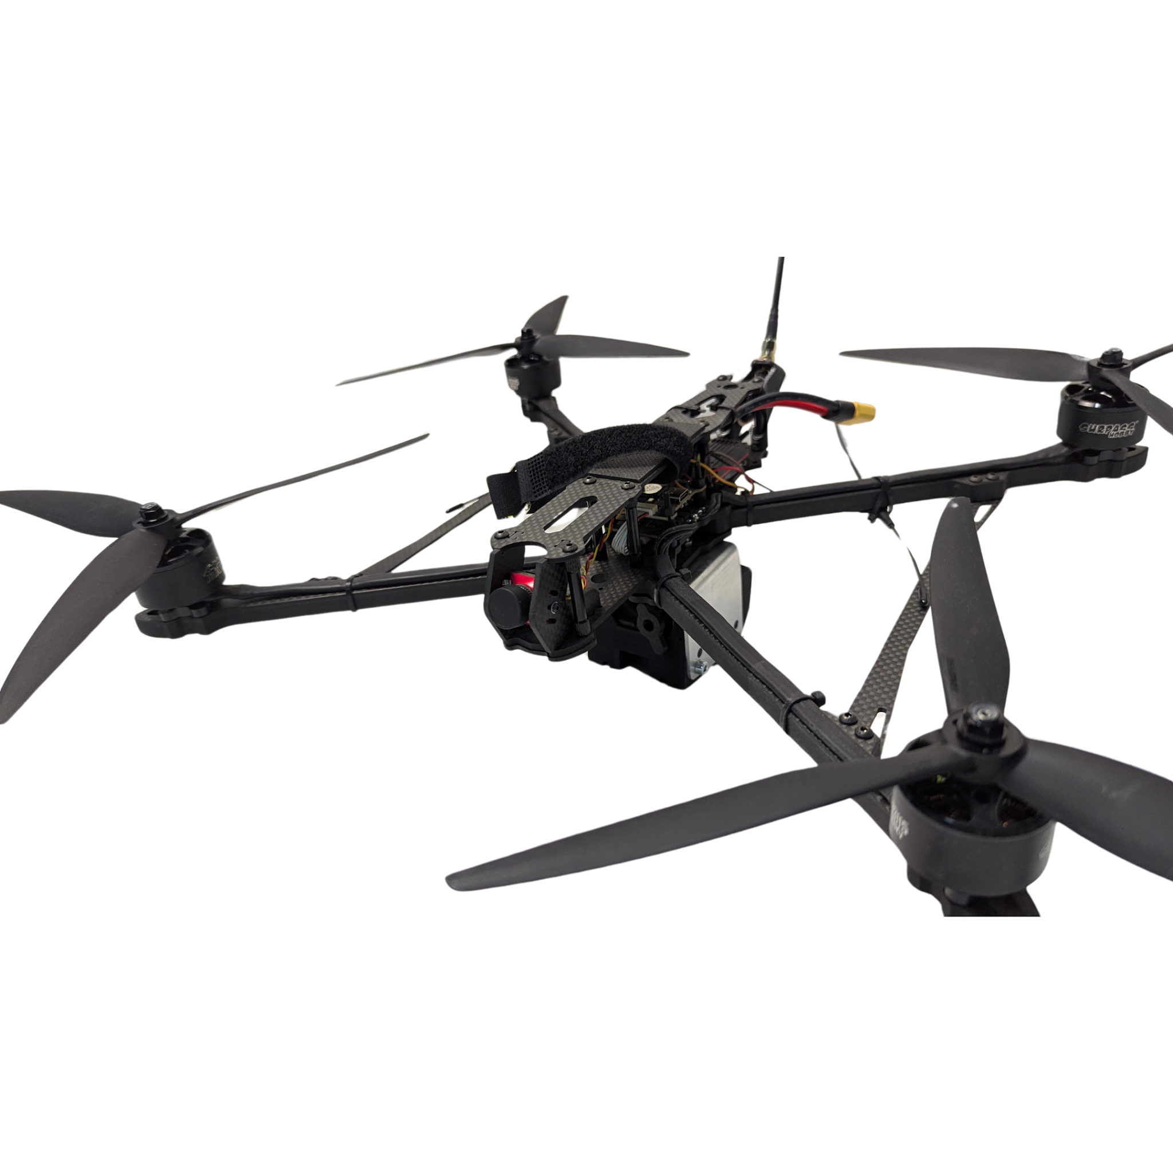 | Тактико Технічні Характеристики: FPV Дрон 10" Модель: FPV-Дрон 10ʼ Рама: Mark 4 Двигуни: Surpass Hobby Bat 3115 Стек: Aocoda 60A Камера: Caddx Ratel 2 Передавач (VTX): Foxeer Reaper Extreme 2.5 Вт 5.8 ГГц або 1.2 ГГц Пропелери: Gemfun Зв'язок ELRS: 915 Diversity Додатково комплектується потужним li-ion АКБ 6s3p 13500 mAh Molicell P45b Переваги: Час польоту: ~16 хв Дальність: до 15 км Тяга: до 3.5 кг
2 | FPV Дрон 10" 1.2 ГГц (VTX) | 16017.00 | 0 | 0
3 | FPV-Дрон 7' 5.8G | 11825.00 | 0 | 0
4 | Скид "Оса" для FPV (бомбера) | 1778.00 | 0 | 0
5 | Скид "шершень" для FPV (бомбера) | 2040.00 | 0 | 0
FPV батареї
1 | Перехідник від FPV батарей | 1444.00 | 0 | 0 | Вхід: XT60 (сумісний із FPV батареями (4S 12-17V, 6S 18-25V) Виходи: USB Type-C, Type-A QC, DC 5.5×2.1
2 | 6s1p LiPo 8000mAh | 3767.00 | 0 | 0 | Вага: 700г
3 | 6s2p LiPo 16000mAh | 7220.00 | 0 | 0 | Вага: 1398г
4 | 6s2p 21700 Molicel P45b 9000mAh | 4500.00 | 0 | 0 | Вага: 878г
5 | 6s3p 21700 Molicel P45b 13500mAh | 6383.00 | 0 | 0 | Вага: 1288г
6 | 7s5p P28A 28000mAh | 13323.00 | 0 | 0 | Вага: 1670г
7 | 7s9p P28A 50400mAh | 18092.00 | 0 | 0 | Вага: 3000г

РАЗОМ ДО ОПЛАТИ ЗА FPV |  |  |  |  | 0
РАЗОМ ДО ОПЛАТИ ЗА ВСІ КАТЕГОРІЇ |  |  |  |  | 0

Кодифіковані РЕБ засоби
1 | "Засіб радіоелектронної боротьби ЧЕРЕПАХА 1” Модулі: 392-506/ 507-611/719-1025 В комплектації: Засіб радіоелектронної боротьби Черепаха проти FPV, батарея живлення (2 комплекти), зарядний пристрій для АКБ, вивідна кнопка включення/виключення (довжина кабелю 1.5), Паспорт (формуляр), Настанова щодо експлуатації. | 103008 | 0 | 0 |  | Технічні характеристики: Захист від: FPV. Тип застосування: піхотний. Радіус повного подавлення: від 50 м. Діапазони частот подавлення: 392-506 МГц, 507-611 МГц, 719-1025 МГц. Потужність модулів радіозавади: 392-506 (110 Вт)/507-611 (110 Вт)/719-1025 (125 Вт) Тип антени: квадрифілярна-купольна,кругова поляризація. Тип охолодження: пасивне. Тип системи: рюкзакового типу. Час безперервної роботи: від 60 хвилин. Тип акумулятора: 6S3P Ємність батареї: 13.5 А*год. Вага рюкзака: 8.7 кг. Вага всієї системи: 11.5 кг. Дистанційне включення: вивідна кнопка включення. Габарити рюкзака: 58x50x38 см. Споживання: 620 Ват. Напруга: 18-28 вольт.
2 | "Засіб радіоелектронної боротьби ЧЕРЕПАХА 2” Модулі: 289-391/ 612-718/2397-2537 В комплектації: Засіб радіоелектронної боротьби Черепаха проти FPV, батарея живлення (2 комплекти), зарядний пристрій для АКБ, вивідна кнопка включення/виключення (довжина кабелю 1.5), Паспорт (формуляр), Настанова щодо експлуатації. | 98722 | 0 | 0 |  | Технічні характеристики: Захист від: FPV. Тип застосування: піхотний. Радіус повного подавлення: від 50 м. Діапазони частот подавлення: 289-391 МГц, 612-718 МГц, 2397-2537 МГц. Потужність радіозавади: 289-391 (110 Вт)/612-718 (110 Вт)/2397-2537 (80 Вт) Тип антени: квадрифілярна-купольна,кругова поляризація. Тип охолодження: пасивне. Тип системи: рюкзакового типу. Час безперервної роботи: від 60 хвилин. Тип акумулятора: 6S3P Ємність батареї: 13.5 А*год. Вага рюкзака: 8.7 кг. Вага всієї системи: 11.5 кг. Дистанційне включення: вивідна кнопка включення. Габарити рюкзака: 64x55x30 см. Споживання: 470 Ват. Напруга: 18-28 вольт.
3 | "Засіб радіоелектронної боротьби ЧЕРЕПАХА 3” Модулі: 2140-2265/ 2268-2394/2540-2680 В комплектації: Засіб радіоелектронної боротьби Черепаха проти FPV, батарея живлення (2 комплекти), зарядний пристрій для АКБ, вивідна кнопка включення/виключення (довжина кабелю 1.5), Паспорт (формуляр), Настанова щодо експлуатації. | 98722 | 0 | 0 |  | Технічні характеристики: Захист від: FPV. Тип застосування: піхотний. Радіус повного подавлення: від 50 м. Діапазони частот подавлення: 2140-2265 МГц, 2268-2394 МГц, 2540-2680 МГц. Потужність радіозавади: 2140-2265 (60 Вт)/2268-2394 (60 Вт)/2540-2680 (60 Вт) Тип антени: квадрифілярна-купольна,кругова поляризація. Тип охолодження: пасивне. Тип системи: рюкзакового типу. Час безперервної роботи: від 60 хвилин. Тип акумулятора: 6S3P Ємність батареї: 13.5 А*год. Вага рюкзака: 7.7 кг. Вага всієї системи: 10.5 кг. Дистанційне включення: вивідна кнопка включення. Габарити рюкзака: 53x42x30 см. Споживання: 470 Ват. Напруга: 18-28 вольт.
4 | "Засіб радіоелектронної боротьби Ловець Мавіків" Модулі: 1560-1607/2397-2537/5725-5850 в комплектації: Засіб радіоелектронної боротьби Ловець Мавіків проти DJI Mavic3, Батарея живлення (2 комплекти), Іскрогасник, Зарядний пристрій для АКБ, Перетворювач DC 18 В на 29.4 В (3 шт.), Підсумок під АКБ та перетворювачі DC, Ремінь, Паспорт-формуляр, Настанова щодо експлуатації | 104199 | 0 | 0 | 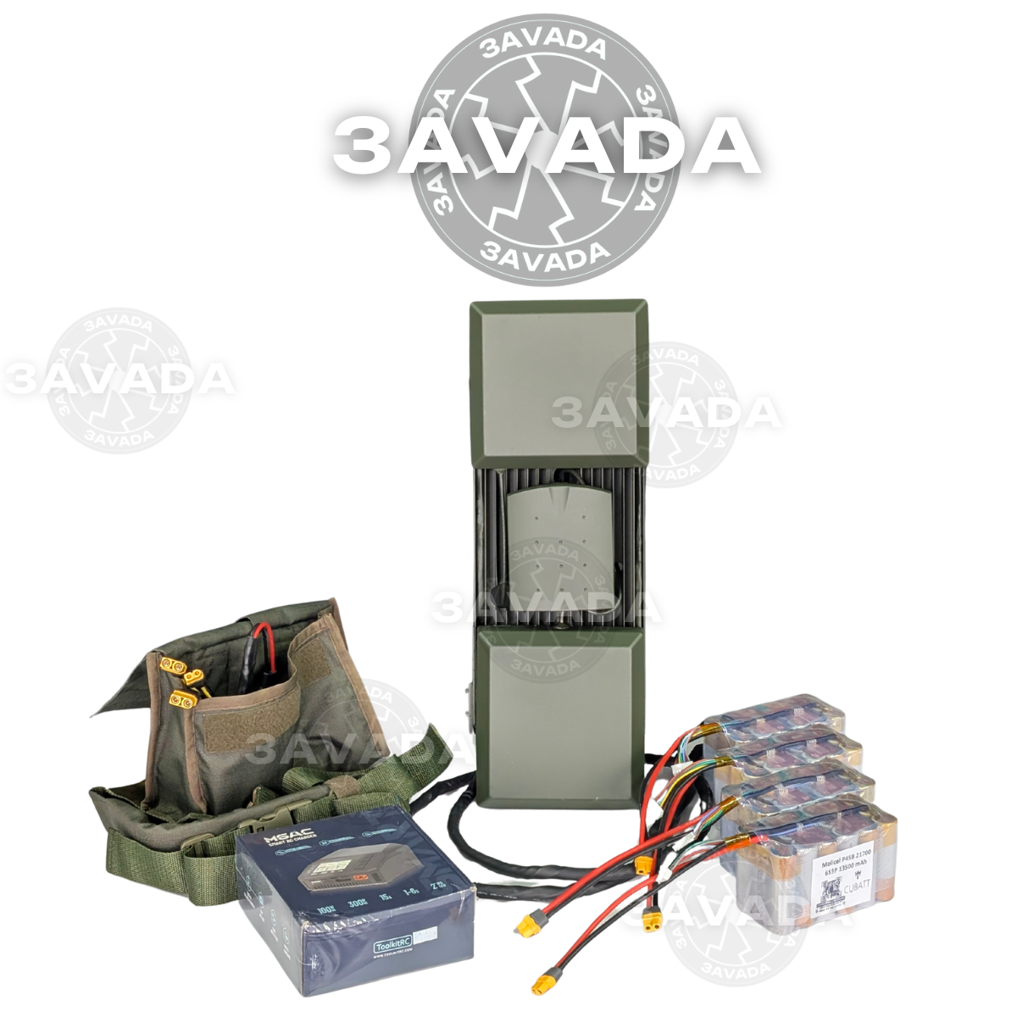 | Технічні характеристики: Захист від: DJI Mavic Тип застосування: піхотний-ручний Відстань подавлення проти DJI Mavic: від 200 м (залежить від відстані до оператора). Загальна потужність пристрою: 200Вт. (1.5ГГц – 60Вт, 2.4 ГГц – 100Вт, 5.8ГГц – 45Вт) Напрямлений захист: секторна патч-антена, лінійна поляризація Охолодження: пасивне-радіаторне Автономне живлення: АКБ в комплекті. Тип системи: анти-дронова рушниця Час безперервної роботи: до 20 хв. В залежності від температурних умов. Вага та тип АКБ: 1.4 кг, 6S3P LiOn Ємність АКБ: 13.5 А*год Споживання: 560 ват/год Габарити пристрою: 50,5 х 15,5 х 17 см Вага пристрою – 3.8 кг без АКБ Напруга: 12-28 Вольт
5 | "Засіб радіоелектронної боротьби Черепаха проти DJI MAVICЗ №4" Модулі: 2397-2537/5725-5850 В комплектації: Засіб радіоелектронної боротьби Черепаха проти DJI MAVIC3, батарея живлення (2 комплекти), зарядний пристрій для АКБ, вивідна кнопка включення/виключення (довжина кабелю 1.5), Паспорт (формуляр), Настанова щодо експлуатації. | 88643 | 0 | 0 | 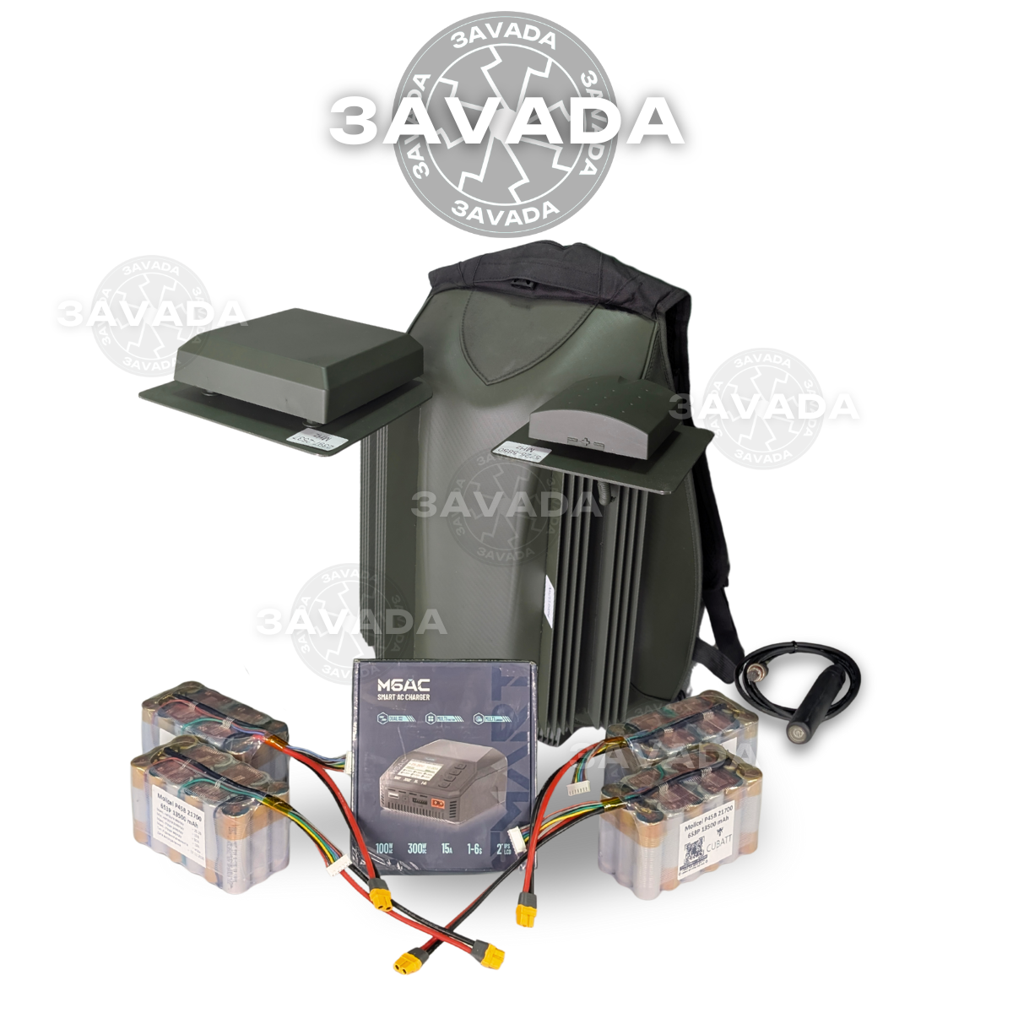 | Технічні характеристики: Захист від: DJI Mavic Тип застосування: піхотний Відстань подавлення проти DJI Mavic: від 200м (залежить від відстані до оператора). Потужність модуля радіозавади: 40-90 Ват Напрямлений захист: секторна патч-антена, лінійна поляризація Охолодження: пасивне-радіаторне Автономне живлення: АКБ в комплекті. Тип системи: рюкзак Час безперервної роботи: до 40 хв. В залежності від температурних умов. Час безперервної роботи може бути збільшений кратно до кількості під’єднаних АКБ Вага та тип АКБ: 6S3P LiOn Ємність АКБ: 13.5 А*год Споживання: 308 Ват Габарити пристрою: Вага пристрою – 7 кг без АКБ Напруга: 12-28 Вольт Частотний діапазон та потужність кожного модуля: [ 2397-2537 ] – 60 Вт [ 5725-5850 ] – 45 Вт
6 | "Засіб радіоелектронної боротьби Черепаха проти DJI MAVICЗ №5" Модулі: 2397-2537/5150-5350/5725-5850 В комплектації: Засіб радіоелектронної боротьби Черепаха проти DJI MAVIC3, батарея живлення (2 комплекти), зарядний пристрій для АКБ, вивідна кнопка включення/виключення (довжина кабелю 1.5), Паспорт (формуляр), Настанова щодо експлуатації. | 115745 | 0 | 0 | 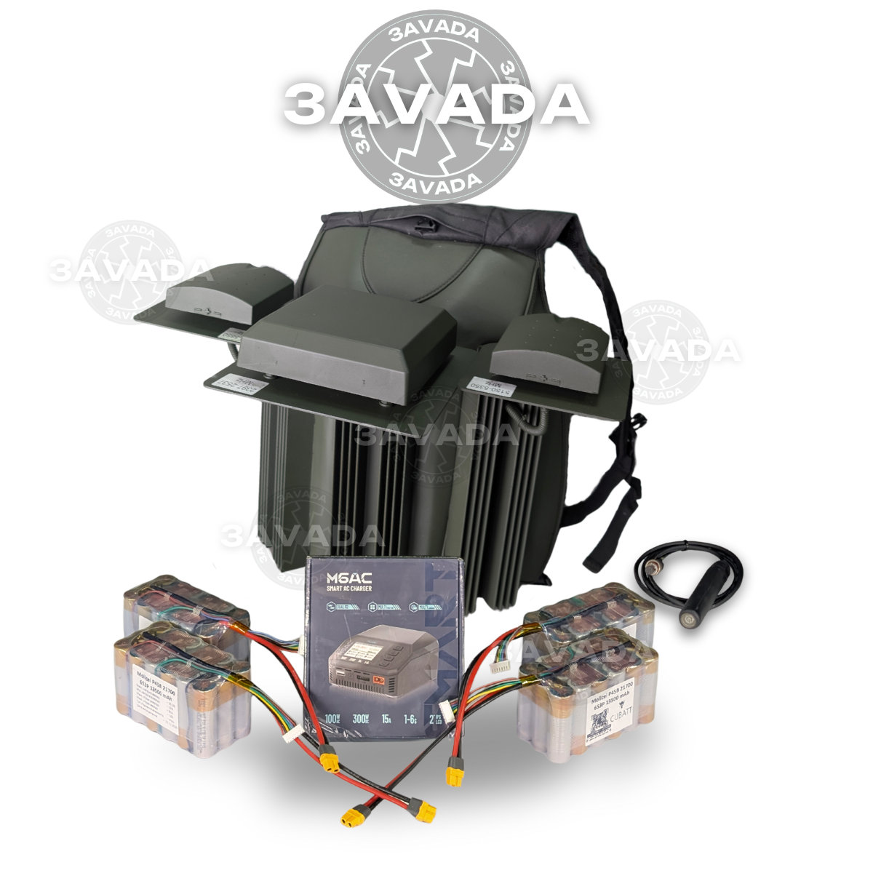 | Технічні характеристики: Захист від: DJI Mavic Тип застосування: піхотний Відстань подавлення проти DJI Mavic: від 200м (залежить від відстані до оператора) Потужність модуля радіозавади: 40-90 Ват в діапазоні 80-110 МГц Напрямлений захист: секторна патч-антена, лінійна поляризація Охолодження: пасивне-радіаторне Автономне живлення: АКБ в комплекті Тип системи: рюкзак Час безперервної роботи: до 40 хв. В залежності від температурних умов. Час безперервної роботи може бути збільшений кратно до кількості під’єднаних АКБ Вага та тип АКБ: 1.4 кг, 6S3P LiOn Ємність АКБ: 13.5 А*год Споживання: 462 Ват Габарити пристрою: Вага пристрою – 8 кг без АКБ Напруга: 12-28 Вольт Частотний діапазон та потужність кожного модуля: [ 2397-2537 ] – 80 Вт [ 5150-5350 ] – 45 Вт [ 5725-5850 ] – 45 Вт
7 | "Засіб радіоелектронної боротьби ПИСЕЦЬ М0507" Модулі: 289-391/392-470/471-550/551-718/719-828/829-939/939-1050 В комплектації: 7 модулів, Комплект всенаправлених антен під ковпаком, АКБ (4 шт.), Вивідна кнопка, Кабель живлення, З’єднувальні планки (2 шт.), Монтажна рама з комплектом кріпильних виробів, Паспорт-формуляр, Настанова щодо експлуатації, Зарядний пристрій. | 301045 | 0 | 0 | 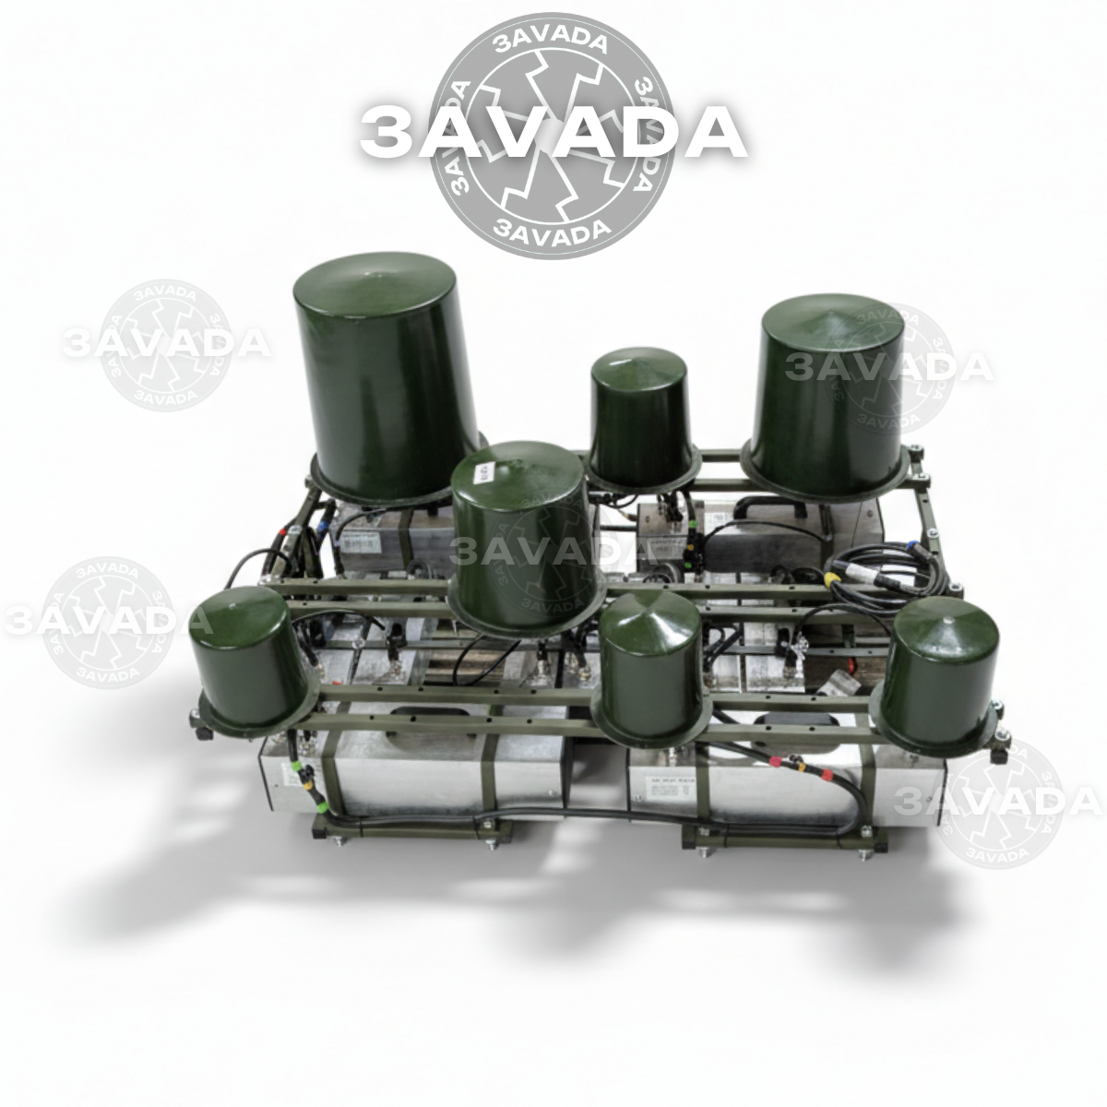 | Технічні характеристики: Захист від: FPV дронів Тип застосування: автомобіль, техніка, позиція, бліндаж Відстань повного подавлення: не менше 100м Діапазони частот подавлення: 289-1050 МГц Потужність модулів радіозавади: 289-391 (110 Вт)/392-470 (110 Вт)/471-550 (110 Вт)/551-718 (110 Вт)/ 719-828 (110 Вт)/829-939 (110 Вт)/939-1050 (110 Вт) Тип Антени: квадрифілярна-купольна, кругова поляризація. Тип охолодження: пасивне, радіаторне. Тип системи: модульна Час безперервної роботи: до 6год Вага та тип АКБ: 9.2 кг, 7S1P NMC Ємність АКБ: 1680 Ват*год Вага модуля: 2.60 кг Вага всієї системи: до 65кг Дистанційне включення\виключення: вивідна кнопка на 4м Корпус: алюмінєвий, герметичний, стандарт ІР65 Габарити одного модуля: 34x10x10см Габарити установки: 89х120х66см ● Купольний захист; ● Виконання згідно стандарту IP65 (герметичний, вологозахищений корпус, для будь яких атмосферних умов); *Можливість заживити від автомобільного акумулятора: так (але не рекомендується) *Споживання: до 1260 вт *Напруга: 28 вольт
8 | "Засіб радіоелектронної боротьби ПИСЕЦЬ М0701" Модулі: 140-288 В комплектації: 1 модуль, комплект всенаправлених антен, АКБ (2 шт.), Вивідна кнопка, Кабель живлення, З’єднувальні планки (2 шт.), Каркас з комплектом кріпильних болтів, Паспорт-формуляр, Настанова щодо експлуатації, Зарядний пристрій | 99693 | 0 | 0 | 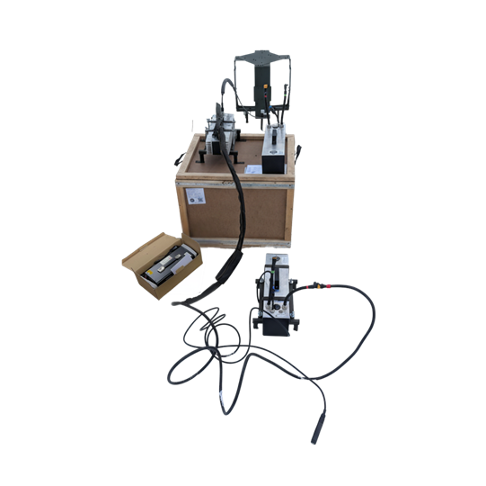 | Технічні характеристики: Захист від: FPV дронів Тип застосування: автомобіль, техніка, позиція, бліндаж Відстань повного подавлення: не менше 100м Діапазони частот подавлення: 140-288 МГц Потужність модулів радіозавади: 140-288 (130 Вт) Тип Антени: квадрифілярна-купольна, кругова поляризація. Тип охолодження: пасивне, радіаторне. Тип системи: модульна Час безперервної роботи: від 6год Вага та тип АКБ: 9.2 кг, 7S1P NMC Ємність АКБ: 1680 Ват*год Вага модуля: 2.60 кг Вага всієї системи: до 25кг Дистанційне включення\виключення: вивідна кнопка на 4м Корпус: алюмінєвий, герметичний, стандарт ІР65 Габарити одного модуля: 41х29х21см Габарити установки: 41х29х21см ● Купольний захист; ● Виконання згідно стандарту IP65 (герметичний, вологозахищений корпус, для будь яких атмосферних умов); *Можливість заживити від автомобільного акумулятора: так (але не рекомендується) *Споживання: до 275 вт *Напруга: 28 вольт
9 | "Засіб радіоелектронної боротьби ПИСЕЦЬ М0807" Модулі: 289-391/392-470/471-550/551-718/719-880/880-970/970-1050 В комплектації: 7 модулів, Комплект всенаправлених антен під ковпаком, АКБ (4 шт.), Вивідна кнопка, Кабель живлення, З’єднувальні планки (2 шт.), Монтажна рама з комплектом кріпильних виробів, Паспорт-формуляр, Настанова щодо експлуатації, Зарядний пристрій | 361993 | 0 | 0 | 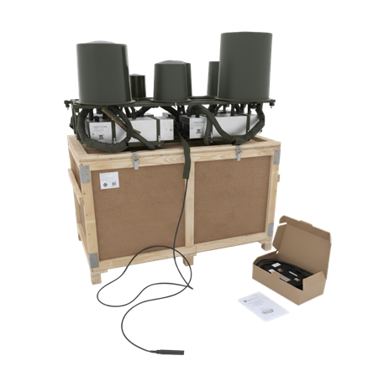 | Технічні характеристики: Захист від: FPV дронів Тип застосування: автомобіль, техніка, позиція, бліндаж Відстань повного подавлення: не менше 100м Діапазони частот подавлення: 289-1050 МГц Потужність модулів радіозавади: 289-391 (125 Вт)/392-470 (125 Вт)/471-550 (125 Вт)/551-718 (125 Вт)/ 719-880 (125 Вт)/880-970 (125 Вт)/970-1050 (125 Вт) Тип Антени: квадрифілярна-купольна, кругова поляризація. Тип охолодження: пасивне, радіаторне. Тип системи: модульна Час безперервної роботи: до 3.5год Вага та тип АКБ: 9.2 кг, 7S1P NMC Ємність АКБ: 1680 Ват*год Вага модуля: 2.60 кг Вага всієї системи: до 90кг Дистанційне включення\виключення: вивідна кнопка на 4м Корпус: алюмінєвий, герметичний, стандарт ІР65 Габарити одного модуля: 34x10x10см Габарити установки: 89х120х66см ● Купольний захист; ● Виконання згідно стандарту IP65 (герметичний, вологозахищений корпус, для будь яких атмосферних умов); *Можливість заживити від автомобільного акумулятора: так (але не рекомендується) *Споживання: до 1925 вт *Напруга: 28 вольт
10 | "Засіб радіоелектронної боротьби ПИСЕЦЬ М1005" Модулі: 1050-1264/1264-1478/1478-1692/1693-1900/1900-2100 В комплектації: 5 модулів, Комплект всенаправлених антен, АКБ (2 шт.), Вивідна кнопка, Кабель живлення, З’єднувальні планки (2 шт.), Монтажна рама з комплектом кріпильних болтів, Паспорт-формуляр, Настанова щодо експлуатації, Зарядний пристрій | 221866 | 0 | 0 | 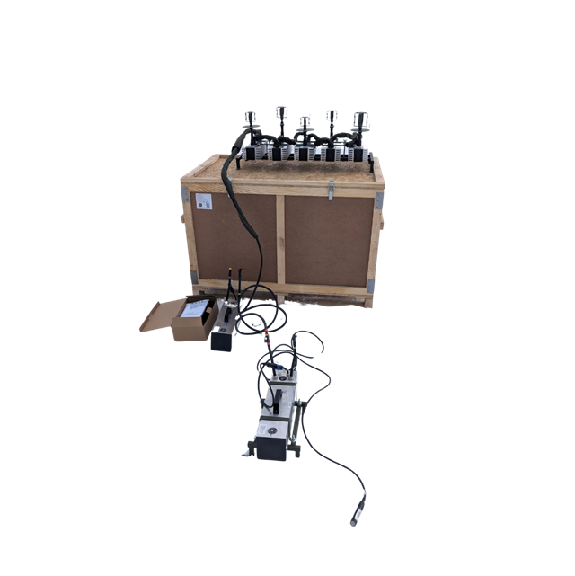 | Технічні характеристики: Захист від: FPV дронів Тип застосування: автомобіль, техніка, позиція, бліндаж Відстань повного подавлення: не менше 100м Діапазони частот подавлення: 1050-2100 МГц Потужність модулів радіозавади: 1050-1264 (125 Вт)/1264-1478 (125 Вт)/1478-1692 (125 Вт)/1693-1900 (125 Вт)/ 1900-2100 (125 Вт) Тип Антени: квадрифілярна-купольна, кругова поляризація. Тип охолодження: пасивне, радіаторне. Тип системи: модульна Час безперервної роботи: до 140хв Вага та тип АКБ: 9.2 кг, 7S1P NMC Ємність АКБ: 1680 Ват*год Вага модуля: 2.60 кг Вага всієї системи: до 40кг Дистанційне включення\виключення: вивідна кнопка на 4м Корпус: алюмінєвий, герметичний, стандарт ІР65 Габарити одного модуля: 34x10x10см Габарити установки: 45х95х44см ● Купольний захист; ● Виконання згідно стандарту IP65 (герметичний, вологозахищений корпус, для будь яких атмосферних умов); *Можливість заживити від автомобільного акумулятора: так (але не рекомендується) *Споживання: до 1375 вт *Напруга: 28 вольт
11 | "Засіб радіоелектронної боротьби ПИСЕЦЬ М1103" Модулі: 2100-2300/2300-2500/2500-2700 В комплектації: - АКБ 1680 Втгод(2шт) - Блок швидкої зарядки 60А - вивідна кнопка вкл/викл 4м - комплект антен - кріплення на автомобіль | 160449 | 0 | 0 | 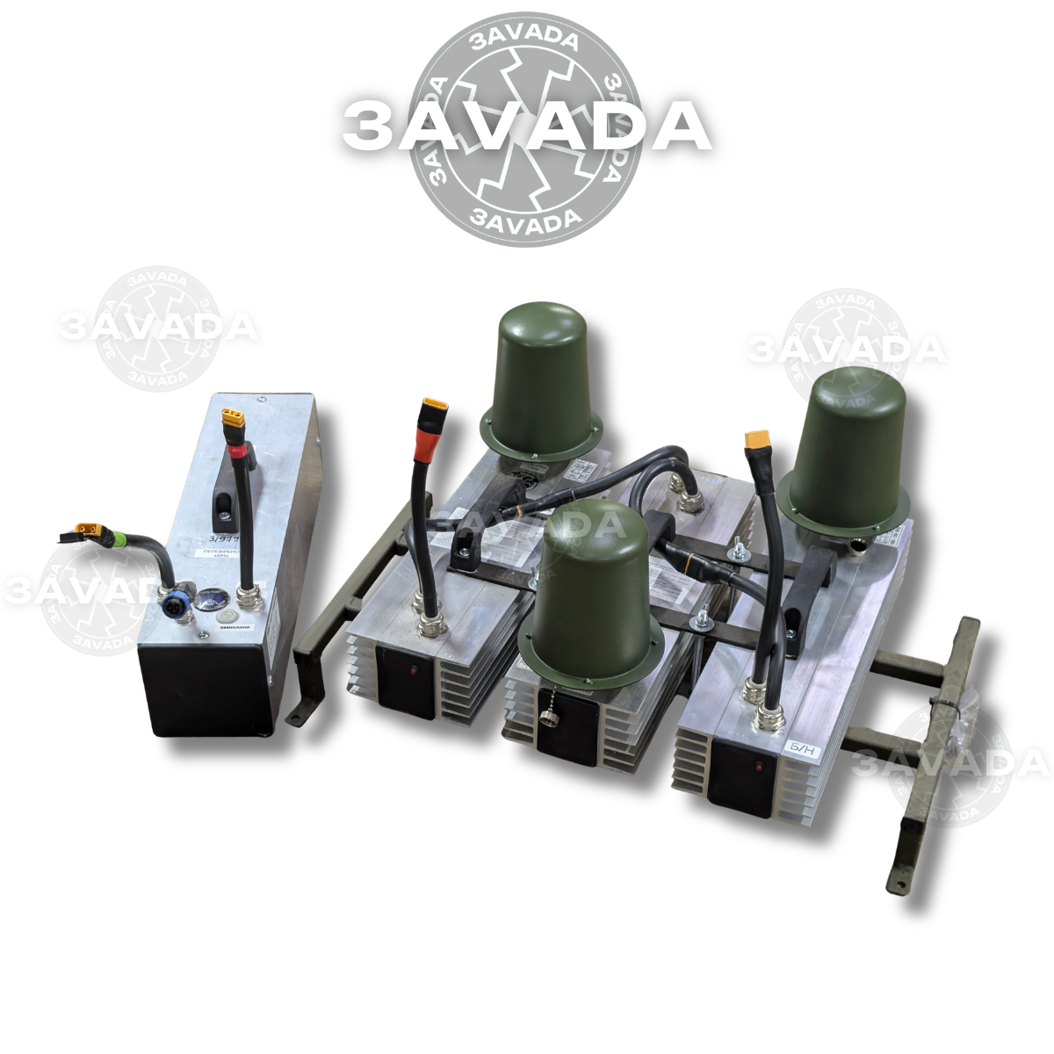 | Технічні характеристики: Захист від: FPV дронів Тип застосування: автомобіль, техніка, позиція, бліндаж Відстань повного подавлення: не менше 100м Діапазони частот подавлення: від 2100 Мгц до 2700 Мгц (2100-2300/2300-2500/2500-2700) Потужність радіозавади: 125 Ват на кожен діапазон Тип Антени: квадрифілярна-купольна, кругова поляризація. Тип охолодження: пасивне, радіаторне. Тип системи: модульна Час безперервної роботи: до 2 год на 1 АКБ Вага та тип АКБ: 9.2 кг, 7S1P NMC Ємність АКБ: 1680 Ват*год Вага всієї системи: до 30кг Дистанційне включення\виключення: вивідна кнопка на 4м Корпус: алюмінєвий, герметичний, стандарт ІР65 Габарити установки: 42х64х36см ● Купольний захист; ● Виконання згідно стандарту IP65 (герметичний, вологозахищений корпус, для будь-яких атмосферних умов); *Можливість заживити від автомобільного акумулятора: так (але не рекомендується) *Споживання: до 825 вт *Напруга: 28 вольт
12 | "Засіб радіоелектронної боротьби ПИСЕЦЬ М1201" Модулі: 2700-2900 В комплектації: 1 модуль, Комплект всенаправлених антен, АКБ (2 шт.), Вивідна кнопка, Кабель живлення, З’єднувальні планки (2 шт.), Каркас з комплектом кріпильних болтів, Паспорт-формуляр, Настанова щодо експлуатації, Зарядний пристрій | 100749 | 0 | 0 | 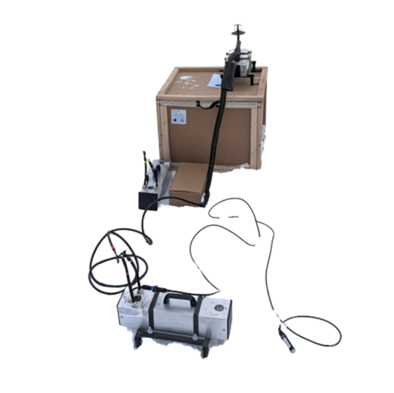 | Технічні характеристики: Захист від: FPV дронів Тип застосування: автомобіль, техніка, позиція, бліндаж Відстань повного подавлення: не менше 100м Діапазони частот подавлення: 2700-2900 МГц Потужність модулів радіозавади: 2700-2900 (125 Вт) Тип Антени: квадрифілярна-купольна, кругова поляризація. Тип охолодження: пасивне, радіаторне. Тип системи: модульна Час безперервної роботи: від 6год Вага та тип АКБ: 9.2 кг, 7S1P NMC Ємність АКБ: 1680 Ват*год Вага модуля: 2.60 кг Вага всієї системи: до 20кг Дистанційне включення\виключення: вивідна кнопка на 4м Корпус: алюмінєвий, герметичний, стандарт ІР65 Габарити одного модуля: 41х29х21см Габарити установки: 42х29х32см ● Купольний захист; ● Виконання згідно стандарту IP65 (герметичний, вологозахищений корпус, для будь яких атмосферних умов); *Можливість заживити від автомобільного акумулятора: так (але не рекомендується) *Споживання: до 275 вт *Напруга: 28 вольт

РАЗОМ ДО ОПЛАТИ |  |  |  |  | 0

